MENÜ



444 35 32 | www.unmak.com.tr
FİYAT LİSTESİ 2021-2 / 2022-1

MODEL | ÜRÜN CİNSİ
RADYATÖR | EXTRA PANEL RADYATÖR ► 1
ÜEK | ELEKTRİKLİ KOMBİ ► 2
DİONE-TRİTON | NEWATHERM TAM YOĞUŞMALI KOMBİ ► 3
ÜKY/ECOPEL | TAM OTOMATİK PELET YAKITLI KAT KALORİFERİ ► 4
ÜKY/TECHNOPEL | TAM OTOMATİK PELET YAKITLI KAT KALORİFERİ ► 5
ÜKY/DUOPEL | TAM OTOMATİK PELET YAKITLI KAT KALORİFERİ ► 6
ÜKY/DUO | KATI YAKITLI MANUEL VE OTOMATİK YÜKLEMELİ KAT KALORİFERİ ► 7
ÜKY/Y | KATI YAKITLI OTOMATİK YÜKLEMELİ (STOKERLİ) KAT KALORİFERİ ► 8
ÜKY/YKB | KATI YAKITLI OTOMATİK KÜL BOŞALTMALI KAT KALORİFERİ ► 9
ÜKY/Y-D2 | KATI YAKITLI OTOMATİK YÜKLEMELİ KÖMÜR YAKITLI KAT KALORİFERİ ► 10
ÜKY | KATI YAKITLI MANUEL YÜKLEMELİ KAT KALORİFERİ ► 11
ÜKY/D2 | KATI YAKITLI MANUEL YÜKLEMELİ DİLİMLİ KAT KALORİFERİ ► 12
ÜKY/3K | KATI YAKITLI MANUEL YÜKLEMELİ ÜÇ KAPAKLI KAT KALORİFERİ ► 13
ÜKY/D3 | KATI YAKITLI MANUEL YÜKLEMELİ DİLİMLİ KAT KALORİFERİ ► 14
ÜKYP | PRİZMATİK KALORİFER KAZANI ► 15
ÜKYP/Y | OTOMATİK YÜKLEMELİ (STOKERLİ) PRİZMATİK KALORİFER KAZANI► 16
ÜKYS/3G | MANUEL YÜKLEMELİ ÜÇ GEÇİŞLİ MERKEZİ SİSTEM KALORİFER KAZANI ► 17
ÜKYS/3G-Y | OTOMATİK YÜKLEMELİ (STOKERLİ) ÜÇ GEÇİŞLİ MERKEZİ SİSTEM KALORİFER KAZANI► 18
ÜKYS | MANUEL YÜKLEMELİ (İKİ GEÇİŞ) MERKEZİ SİSTEM KALORİFER KAZANI ► 19
ÜKYS/Y | OTOMATİK YÜKLEMELİ (STOKERLİ) İKİ GEÇİŞLİ MERKEZİ SİSTEM KALORİFER KAZANI ► 20
ÜGS | GAZ VE SIVI YAKITLI MERKEZİ SİSTEM KALORİFER KAZANI ► 21
ÜGS/3G | GAZ VE SIVI YAKITLI ÜÇ GEÇİŞLİ MERKEZİ SİSTEM KALORİFER KAZANI ► 22
ÜAG-ÜKG | AÇIK-KAPALI GENLEŞME DEPOSU ► 23
ÜTB-ÜKB | TERMO BOYLER-KAT BOYLERİ ► 24
ÜEB/T-ÜEB/Ç | TEK VE ÇİFT SERPANTİNLİ EMAYE BOYLER ► 25
ÜAT | AKÜMÜLASYON TANKI ► 26
ÜEB/E | ELEKTRİKLİ BOYLER ► 27
ÜBT | BUFFER TANK ► 28

RADYATÖR-1
Sirküler: | 2022/1
Tarih: | 2022-07-01


 | ÜNMAK e x t r a PANEL RADYATÖR FİYAT LİSTESİ

 | TİP | YÜKSEKLİK | GENİŞLİK (MM)
 |  |  | 400 | 500 | 600 | 700 | 800 | 900 | 1000 | 1100 | 1200 | 1300 | 1400 | 1500 | 1600 | 1800 | 2000 | 2200 | 2400 | 2600 | 2800 | 3000

 | 22 PKKP | 600 | 628.54 | 785.65 | 909.80 | 1,061.41 | 1,112.12 | 1,251.13 | 1,390.00 | 1,529.25 | 1,626.82 | 1,762.43 | 1,898.03 | 2,033.55 | 2,138.11 | 2,405.39 | 2,672.58 | 2,899.55 | 3,163.15 | 3,426.75 | 3,690.36 | 3,953.96
 |  | 500 | 560.43 | 700.49 | 810.22 | 945.21 | 991.46 | 1,115.35 | 1,244.00 | 1,363.22 | 1,452.31 | 1,573.31 | 1,694.32 | 1,815.32 | 1,907.04 | 2,145.46 | 2,383.79 | 2,586.63 | 2,821.73 | 3,056.92 | 3,292.02 | 3,527.21
 |  | 400 | 482.35 | 602.92 | 697.70 | 813.98 | 853.50 | 960.16 | 1,066.00 | 1,173.58 | 1,249.21 | 1,353.34 | 1,457.47 | 1,561.51 | 1,639.76 | 1,844.79 | 2,049.72 | 2,211.99 | 2,413.08 | 2,614.17 | 2,815.26 | 3,016.35
 |  | 300 | 431.91 | 539.88 | 623.99 | 727.95 | 767.29 | 863.20 | 962.00 | 1,055.02 | 1,118.59 | 1,211.88 | 1,305.08 | 1,398.28 | 1,469.10 | 1,652.70 | 1,836.39 | 1,989.13 | 2,170.03 | 2,350.83 | 2,531.64 | 2,712.53
 |  | 900 | 920.73 | 1,150.94 | 1,332.62 | 1,554.78 | 1,629.44 | 1,833.16 | 2,040.00 | 2,240.50 | 2,385.98 | 2,584.80 | 2,783.61 | 2,982.43 | 3,134.74 | 3,526.60 | 3,918.38 | 4,248.60 | 4,634.87 | 5,021.05 | 5,407.32 | 5,793.59

 | 21 PKP | 600 | 587.10 | 733.89 | 848.95 | 990.50 | 1,039.72 | 1,169.73 | 1,300.00 | 1,429.66 | 1,519.54 | 1,646.14 | 1,772.74 | 1,899.43 | 1,998.40 | 2,248.28 | 2,490.29 | 2,709.91 | 2,956.29 | 3,202.58 | 3,448.96 | 3,695.34
 |  | 500 | 522.05 | 652.49 | 755.84 | 881.82 | 924.23 | 1,039.72 | 1,157.00 | 1,270.80 | 1,352.73 | 1,465.42 | 1,578.12 | 1,690.82 | 1,779.47 | 2,001.90 | 2,224.32 | 2,408.80 | 2,627.78 | 2,846.74 | 3,065.75 | 3,284.77
 |  | 400 | 448.34 | 560.43 | 648.56 | 756.62 | 793.17 | 892.32 | 993.00 | 1,090.61 | 1,161.25 | 1,258.04 | 1,354.82 | 1,451.61 | 1,527.67 | 1,718.71 | 1,909.66 | 2,069.74 | 2,257.89 | 2,446.13 | 2,634.28 | 2,822.43
 |  | 300 | 402.18 | 502.20 | 581.33 | 678.20 | 709.50 | 798.24 | 889.00 | 975.64 | 1,039.72 | 1,126.37 | 1,213.01 | 1,299.66 | 1,367.33 | 1,538.25 | 1,709.17 | 1,854.05 | 2,022.53 | 2,191.10 | 2,359.66 | 2,528.23
 |  | 900 | 859.53 | 1,074.43 | 1,243.44 | 1,450.65 | 1,520.77 | 1,710.93 | 1,901.00 | 2,091.08 | 2,225.63 | 2,411.07 | 2,596.51 | 2,782.04 | 2,924.38 | 3,289.93 | 3,655.47 | 3,964.10 | 4,324.49 | 4,684.88 | 5,045.18 | 5,405.57

 | 11 PK | 600 | 403.05 | 503.77 | 581.94 | 678.90 | 712.12 | 801.13 | 890.00 | 979.13 | 1,043.57 | 1,130.56 | 1,217.56 | 1,304.55 | 1,370.82 | 1,542.19 | 1,713.46 | 1,858.77 | 2,027.78 | 2,196.69 | 2,365.70 | 2,534.70
 |  | 500 | 344.39 | 430.51 | 498.53 | 581.59 | 609.57 | 685.72 | 764.00 | 838.11 | 892.32 | 966.63 | 1,041.04 | 1,115.37 | 1,170.78 | 1,317.14 | 1,463.50 | 1,588.53 | 1,732.87 | 1,877.31 | 2,021.74 | 2,166.09
 |  | 400 | 299.62 | 374.47 | 433.83 | 506.22 | 531.05 | 597.50 | 664.00 | 730.22 | 775.95 | 840.56 | 905.26 | 969.87 | 1,022.50 | 1,150.32 | 1,278.15 | 1,382.19 | 1,507.92 | 1,633.55 | 1,759.19 | 1,884.83
 |  | 300 | 269.02 | 336.26 | 389.94 | 454.90 | 476.76 | 536.39 | 597.00 | 655.55 | 698.31 | 756.54 | 814.68 | 872.91 | 917.32 | 1,031.94 | 1,146.65 | 1,244.75 | 1,357.88 | 1,460.27 | 1,584.15 | 1,697.29
 |  | 900 | 589.72 | 737.13 | 852.89 | 995.05 | 1,043.22 | 1,173.58 | 1,306.00 | 1,434.39 | 1,524.70 | 1,651.74 | 1,778.78 | 1,905.90 | 2,003.56 | 2,254.05 | 2,504.54 | 2,719.35 | 2,966.61 | 3,213.86 | 3,461.03 | 3,708.28

 | 33 PKKPKP | 600 | 949.23 | 1,186.52 | 1,374.06 | 1,603.04 | 1,679.45 | 1,889.37 | 2,102.00 | 2,309.22 | 2,459.68 | 2,664.62 | 2,869.65 | 3,074.58 | 3,231.25 | 3,635.19 | 4,039.12
 |  | 500 | 846.59 | 1,058.26 | 1,225.95 | 1,430.28 | 1,497.51 | 1,684.70 | 1,873.00 | 2,059.08 | 2,193.28 | 2,376.01 | 2,558.83 | 2,741.56 | 2,879.53 | 3,239.48 | 3,599.43
 |  | 400 | 740.10 | 925.19 | 1,071.46 | 1,249.99 | 1,310.41 | 1,474.25 | 1,640.00 | 1,801.86 | 1,917.79 | 2,077.61 | 2,237.44 | 2,397.26 | 2,520.89 | 2,835.99 | 3,151.09
 |  | 300 | 662.55 | 828.23 | 958.94 | 1,118.76 | 1,172.53 | 1,319.07 | 1,469.00 | 1,612.22 | 1,714.78 | 1,857.72 | 2,000.59 | 2,143.45 | 2,255.36 | 2,537.24 | 2,819.20
 |  | 900 | 1,390.58 | 1,738.29 | 2,011.60 | 2,346.81 | 2,460.56 | 2,768.14 | 3,078.00 | 3,383.21 | 3,601.53 | 3,901.68 | 4,201.83 | 4,501.98 | 4,731.39 | 5,322.86 | 5,914.35

 | ∙Radyatörlerimiz TSE ve CE belgeli olup 10 yıl garantilidir.
 | ∙Fiyatlarımıza %18 KDV dahil değildir.
 | ∙Teslimattan önce kdv ve vergilerde oluşacak değişiklikler fiyata yansıtılacaktır.
 | ∙Ödemesi alınmayan siparişler için teslim tarihindeki fiyatlar geçerlidir.
 | ∙Ortalama vadeyi aşan ve karşılıksız çeklere aylık %3 vade farkı uygulanır.
 | ∙İhbarsız fiyat değiştirme hakkımız saklıdır.
 | ∙Mal alıcının rizikosunda taşınır, ancak yazılı olarak verilen talimat ile bedeli mukabil yol sigortası yapılır.
 | ∙"ÜNMAK extra" Ünlüsoy Ltd. Şti'nin tescilli markasıdır.
 | ∙Yayınlanacak yeni liste bu listeyi geçersiz kılar.
 | ∙Ünmak'ın teknik ölçüleri,ürün özellikleri,bilgileri ve şemaları haber vermeden değiştirme hakkı saklıdır.
 | ∙Ürün teknik bilgi ve şemalar örnek gösterilerek Ünmak sorumlu tutulamaz.
 | ∙Verilen bütün bilgiler Ünmak'ın izni olmadan kullanılamaz ve kopyalanamaz.

ÜEK
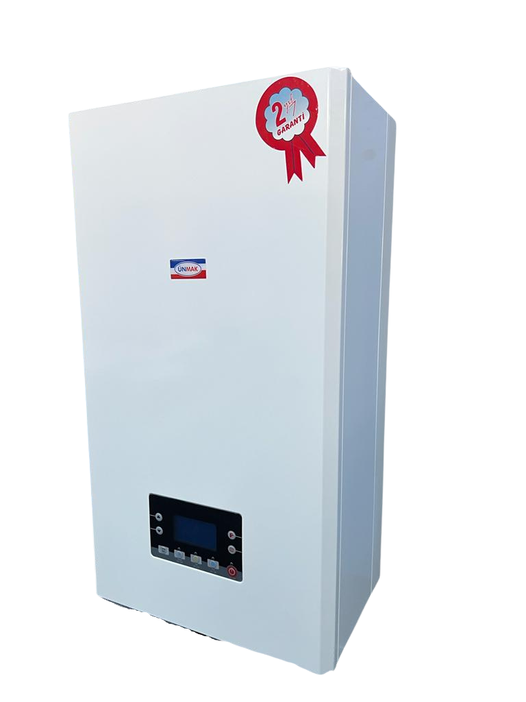
Sirküler: | 2022/1
Tarih: | 2022-07-01

 | ELEKTRİKLİ KOMBİ (Isıtma+Sıcak Su)

 | TİP | KAPASİTE |  |  | FİYAT ₺
 |  | kW | M/T | Kcah/h
 | ÜEK-12 ASI | 12 | Monofaze-Trifaze | 10,320 | 12,350
 | ÜEK-18 ASI | 18 | Trifaze | 15,480 | 12,935
 | ÜEK-24 ASI | 24 | Trifaze | 20,640 | 14,155
 | ÜEK-30 ASI | 30 | Trifaze | 25,800 | 15,680
 | ÜEK-36 ASI | 36 | Trifaze | 30,960 | 16,835

 | ELEKTRİKLİ KOMBİ (Isıtma)

 | TİP | KAPASİTE |  |  | FİYAT ₺
 |  | kW | M/T | Kcah/h
 | ÜEK-9 ISI | 9 | Monofaze-Trizfaze | 7,740 | 11,210
 | ÜEK-12 ISI | 12 | Monofaze-Trifaze | 10,320 | 11,210
 | ÜEK-18 ISI | 18 | Trifaze | 15,480 | 11,725
 | ÜEK-24 ISI | 24 | Trifaze | 20,640 | 12,825
 | ÜEK-30 ISI | 30 | Trifaze | 25,800 | 14,210
 | ÜEK-36 ISI | 36 | Trifaze | 30,960 | 15,265

∙ASI modellerde pompa,kapalı genleşme tankı,plakalı eşanjör,emniyet ventili ve sıcak su temini için hidroblok mevcuttur. ∙ISI modellerde plakalı eşanjör ve hidroblok yoktur. ∙Fiyatlarımıza %18 KDV dahil değildir. ∙Parsiyel alımlarda nakliye alıcıya aittir. ∙Teslimattan önce kdv ve vergilerde oluşacak değişiklikler fiyata yansıtılacaktır. ∙Ön ödemesi alınmayan siparişler için teslim tarihindeki fiyatlar geçerlidir. ∙Ortalama vadeyi aşan ve karşılıksız çeklere aylık %3 vade farkı uygulanır. ∙İhbarsız fiyat değiştirme hakkımız saklıdır. ∙Mal alıcının rizikosunda taşınır, ancak yazılı olarak verilen talimat ile bedeli mukabil yol sigortası yapılır. ∙Yayınlanacak yeni liste bu listeyi geçersiz kılar. ∙ÜNMAK'ın teknik ölçüleri, ürün özellikleri, bilgileri ve şemaları haber vermeden değiştirme hakkı saklıdır. ∙Ürün teknik bilgi ve şemalar örnek gösterilerek Ünmak sorumlu tutulamaz. ∙Verilen bütün bilgiler Ünmak'ın izni olmadan kullanılamaz ve kopyalanamaz.

NEWATHERM
Sirküler: | 2022/1
Tarih: | 2022-07-01



 | FİYATLARIMIZA KOMBİ BACA SETİ ve KDV DAHİLDİR.
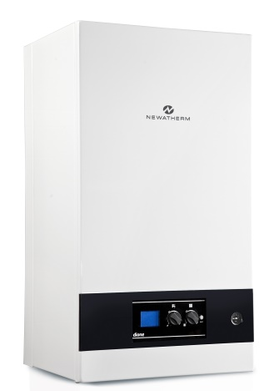
 | NEWATHERM DİONE PREMIX YOĞUŞMALI KOMBİ

 | ÜRÜN ADI | KAPASİTE | FİYAT ₺
 |  | kW
 | Newatherm Dione 20 | 20 kW | 10,910
 | Newatherm Dione 24 | 24 kW | 11,050
 | Newatherm Dione 28 | 28 kW | 11,920
 | Newatherm Dione 35 | 35 kW | 12,930

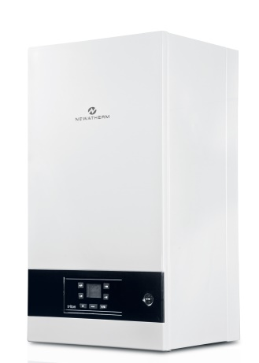
 | NEWATHERM TRİTON PREMIX YOĞUŞMALI KOMBİ

 | ÜRÜN ADI | KAPASİTE | FİYAT ₺
 |  | kW
 | Newatherm Triton 24 | 24 kW | 11,420
 | Newatherm Triton 28 | 28 kW | 12,350
 | Newatherm Triton 35 | 35 kW | 13,360
 | Newatherm Triton 42 | 42 kW | 15,780
 | Newatherm Triton 45 | 45 kW | 16,240

 | ÜRÜN ADI |  | FİYAT ₺
 | Newa 250 RF Kablosuz Oda Termostati |  | 760

 | ÜRÜN ADI |  | FİYAT ₺
 | Newa 300 RF 7/24 Programlabilir Kablosuz Oda Termostati |  | 890

• Newatherm tam yoğuşmalı kombilerde iskonto oranlarımız diğer ürünlerimizden farklılık göstermektedir. Lütfen sorunuz.
• Ünmak'ın teknik ölçüleri,ürün özellikleri, bilgileri ve şemaları haber vermeden değiştirme hakkı saklıdır.
• Ürün teknik bilgi ve şemalar örnek gösterilerek Ünmak sorumlu tutulamaz.
• Verilen bütün bilgiler Ünmak'ın izni olmadan kullanılamaz ve kopyalanamaz.

ÜKY ECOPEL
Sirküler: | 2021/2
Tarih: | 2021-12-20

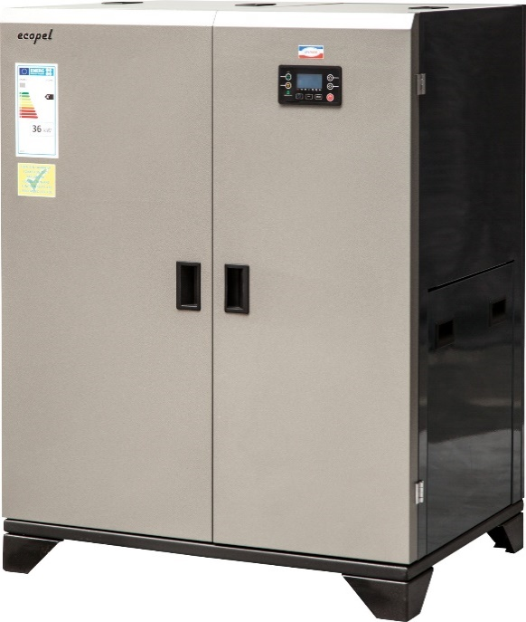

 | ÜKY/ECOPEL Serisi TAM OTOMATİK PELET YAKITLI KAT KALORİFERİ

 | TİP | KAPASİTE |  | FİYAT ₺
 |  | Kw | Kcal/h
 | ÜKY/ECOPEL-24 | 24 | 20,640 | 29,445
 | ÜKY/ECOPEL-36 | 36 | 30,960 | 35,970
 | ÜKY/ECOPEL-48 | 48 | 41,280 | 44,710

 | MENÜ ►

∙Tüm ecopel modellerinde rediktörlü akuple pelet brülörü, sirkülasyon pompası, fan, kontrol paneli, emniyet ventili, manometre, yakıt dozajlama rotary ünitesi, ateşleme elektrodu, baca sıcaklık probu ve mekanik temizleme yayları mevcuttur. ∙Ecopel 24 ve 36 KW modellerde kapalı genleşme tankı kazanın içinde, 48 KW modelde pakete ek olarak verilir. ∙Kazanlarımız CE Belgeli ve 2 yıl garantilidir. ∙Fiyatlarımıza %18 KDV dahil değildir. ∙Parsiyel alımlarda nakliye alıcıya aittir. ∙Teslimattan önce kdv ve vergilerde oluşacak değişiklikler fiyata yansıtılacaktır. ∙Ödemesi alınmayan siparişler için teslim tarihindeki fiyatlar geçerlidir. ∙Ortalama vadeyi aşan ve karşılıksız çeklere aylık %3 vade farkı uygulanır. ∙İhbarsız fiyat değiştirme hakkımız saklıdır. ∙Mal alıcının rizikosunda taşınır, ancak yazılı olarak verilen talimat ile bedeli mukabil yol sigortası yapılır. ∙Yayınlanacak yeni liste bu listeyi geçersiz kılar. ∙ÜNMAK'ın teknik ölçüleri, ürün özellikleri, bilgileri ve şemaları haber vermeden değiştirme hakkı saklıdır. ∙Ürün teknik bilgi ve şemalar örnek gösterilerek Ünmak sorumlu tutulamaz. ∙Verilen bütün bilgiler Ünmak'ın izni olmadan kullanılamaz ve kopyalanamaz.

ÜKY TECHNOPEL
Sirküler: | 2021/2
Tarih: | 2021-12-20
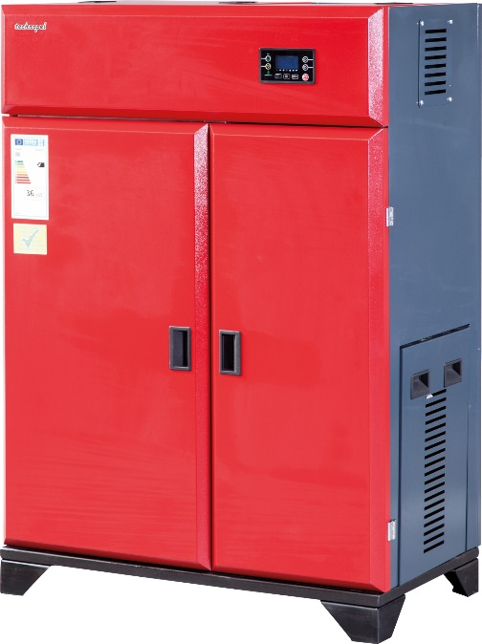

 | ÜKY/TECHNOPEL Serisi TAM OTOMATİK PELET YAKITLI KAT KALORİFERİ

 | TİP | KAPASİTE |  | FİYAT ₺
 |  | Kw | Kcal/h
 | ÜKY/TECHNOPEL-15 | 15 | 12,900 | 31,920
 | ÜKY/TECHNOPEL-24 | 24 | 20,640 | 36,855
 | ÜKY/TECHNOPEL-36 | 36 | 30,960 | 44,370
 | ÜKY/TECHNOPEL-48 | 48 | 41,280 | 51,340

 | MENÜ ►

∙Tüm Technopel modellerinde rediktörlü besleme sistemi, sirkülasyon pompası, baca emiş fanı, kontrol paneli, emniyet ventili, manometre,ateşleme elektrodu, baca sıcaklık probu ve mekanik temizleme yayları mevcuttur. ∙ Technopel 15,24 ve 36 KW modellerde kapalı genleşme tankı kazanın içinde, 48 KW modelde pakete ek olarak verilir. ∙Kazanlarımız CE Belgeli ve 2 yıl garantilidir. ∙Fiyatlarımıza %18 KDV dahil değildir. ∙Parsiyel alımlarda nakliye alıcıya aittir. ∙Teslimattan önce kdv ve vergilerde oluşacak değişiklikler fiyata yansıtılacaktır. ∙Ödemesi alınmayan siparişler için teslim tarihindeki fiyatlar geçerlidir. ∙Ortalama vadeyi aşan ve karşılıksız çeklere aylık %3 vade farkı uygulanır. ∙İhbarsız fiyat değiştirme hakkımız saklıdır. ∙Mal alıcının rizikosunda taşınır, ancak yazılı olarak verilen talimat ile bedeli mukabil yol sigortası yapılır. ∙Yayınlanacak yeni liste bu listeyi geçersiz kılar. ∙

∙ÜNMAK'ın teknik ölçüleri, ürün özellikleri, bilgileri ve şemaları haber vermeden değiştirme hakkı saklıdır. ∙Ürün teknik bilgi ve şemalar örnek gösterilerek Ünmak sorumlu tutulamaz. ∙Verilen bütün bilgiler Ünmak'ın izni olmadan kullanılamaz ve kopyalanamaz.

ÜKY DUOPEL
Sirküler: | 2021/2
Tarih: | 2021-12-20
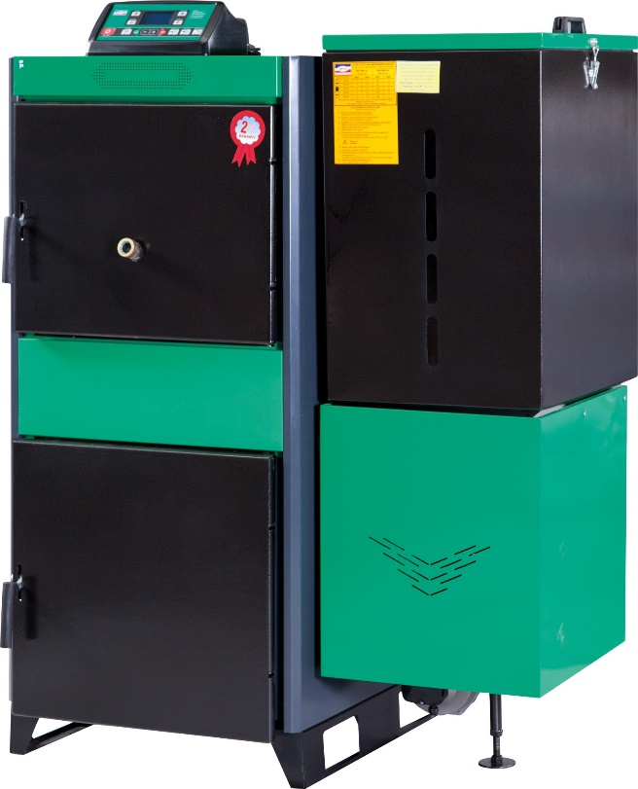

 | ÜKY/DUOPEL Serisi TAM OTOMATİK PELET YAKITLI KAT KALORİFERİ

 | TİP | KAPASİTE |  | FİYAT ₺
 |  | Kw | Kcal/h
 | ÜKY/DUOPEL-25 | 25 | 21,500 | 29,505
 | ÜKY/DUOPEL-40 | 40 | 34,400 | 32,960
 | ÜKY/DUOPEL-60 | 60 | 51,600 | 35,505
 | ÜKY/DUOPEL-80 | 80 | 68,800 | 38,025
 | ÜKY/DUOPEL-100 | 100 | 86,000 | 41,120

 | MENÜ ►

∙Tüm ÜKY/DUOPEL modellerinde redüktörlü akuple brülör sistemi ve kontrol paneli fiyata dahildir. ∙ÜKY/DUOPEL-25,40,60 modellerinde sirkülasyon pompası fiyata dahildir. ∙ÜKY/DUOPEL-80 ve 100 modellerinde sirkülasyon pompası fiyata dahil değildir. ∙Kazanlarımız CE Belgeli ve 2 yıl garantilidir. ∙Fiyatlarımıza %18 KDV dahil değildir. ∙Parsiyel alımlarda nakliye alıcıya aittir. ∙Teslimattan önce kdv ve vergilerde oluşacak değişiklikler fiyata yansıtılacaktır. ∙Ödemesi alınmayan siparişler için teslim tarihindeki fiyatlar geçerlidir. ∙Ortalama vadeyi aşan ve karşılıksız çeklere aylık %3 vade farkı uygulanır. ∙İhbarsız fiyat değiştirme hakkımız saklıdır. ∙Mal alıcının rizikosunda taşınır, ancak yazılı olarak verilen talimat ile bedeli mukabil yol sigortası yapılır. ∙Yayınlanacak yeni liste bu listeyi geçersiz kılar.

∙ÜNMAK'ın teknik ölçüleri, ürün özellikleri, bilgileri ve şemaları haber vermeden değiştirme hakkı saklıdır. ∙Ürün teknik bilgi ve şemalar örnek gösterilerek Ünmak sorumlu tutulamaz. ∙Verilen bütün bilgiler Ünmak'ın izni olmadan kullanılamaz ve kopyalanamaz.

ÜKY DUO
Sirküler: | 2021/2
Tarih: | 2021-12-20
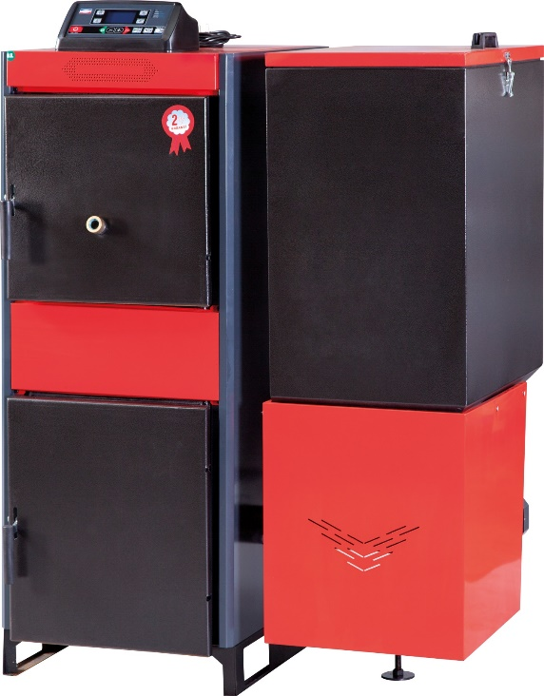

 | ÜKY/DUO Serisi OTOMATİK VE MANUEL YÜKLEMELİ KAT KALORİFERİ

 | TİP | KAPASİTE |  | FİYAT ₺
 |  | Kw | Kcal/h
 | ÜKY/DUO-25 | 29 | 25,000 | 26,195 | 6090
 | ÜKY/DUO-40 | 52 | 40,000 | 28,870 | 6715
 | ÜKY/DUO-60 | 70 | 60,000 | 32,735 | 7615
 | ÜKY/DUO-80 | 93 | 80,000 | 36,095 | 8260
 | ÜKY/DUO-100 | 116 | 100,000 | 39,570 | 9070
 |  |  |  |  | 515

 | MENÜ ►

∙Tüm ÜKY/DUO modellerinde rediktörlü besleme sistemi ve kontrol paneli fiyata dahildir. ∙ÜKY-DUO-25,40,60 modellerinde sirkülasyon pompası fiyata dahildir. ∙ÜKY-DUO-80,100 modellerinde sirkülasyon pompası fiyata dahil değildir. ∙Kazanlarımız CE Belgeli ve 2 yıl garantilidir. ∙Fiyatlarımıza %18 KDV dahil değildir. ∙Parsiyel alımlarda nakliye alıcıya aittir. ∙Teslimattan önce kdv ve vergilerde oluşacak değişiklikler fiyatlara yansıtılacaktır. ∙Ödemesi alınmayan siparişler için teslim tarihindeki fiyatlar geçerlidir. ∙Ortalama vadeyi aşan ve karşılıksız çeklere aylık %3 vade farkı uygulanır. ∙İhbarsız fiyat değiştirme hakkımız saklıdır. ∙Mal alıcının rizikosunda taşınır, ancak yazılı olarak verilen talimat ile bedeli mukabil yol sigortası yapılır. ∙Yayınlanacak yeni liste bu listeyi geçersiz kılar.

∙ÜNMAK'ın teknik ölçüleri, ürün özellikleri, bilgileri ve şemaları haber vermeden değiştirme hakkı saklıdır. ∙Ürün teknik bilgi ve şemalar örnek gösterilerek Ünmak sorumlu tutulamaz. ∙Verilen bütün bilgiler Ünmak'ın izni olmadan kullanılamaz ve kopyalanamaz.

ÜKY Y
Sirküler: | 2021/2
Tarih: | 2021-12-20
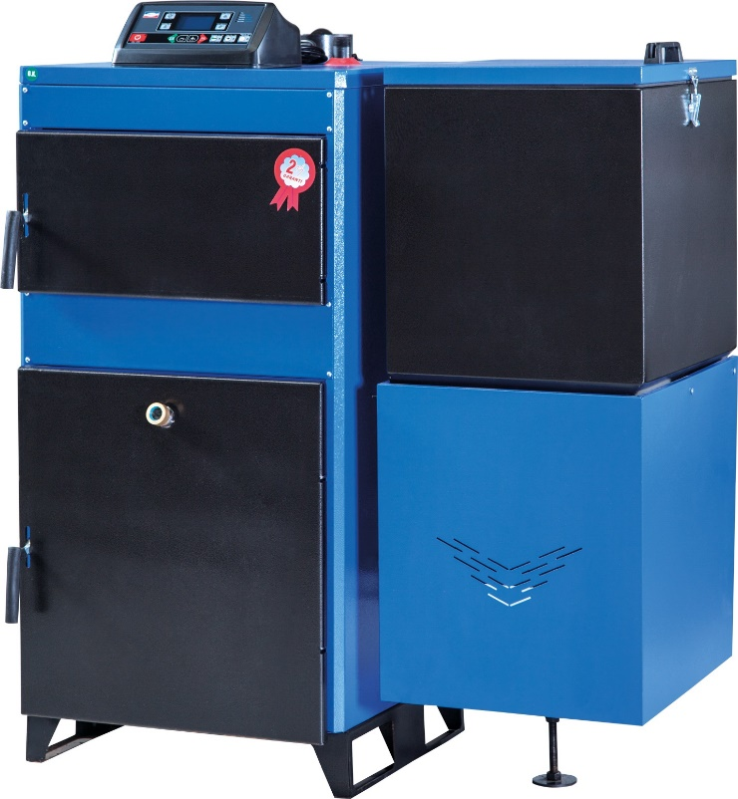

 | ÜKY/Y Serisi OTOMATİK YÜKLEMELİ KAT KALORİFERİ

 | TİP | KAPASİTE |  | FİYAT ₺
 |  | Kw | Kcal/h
 | ÜKY/Y 25 | 29 | 25,000 | 23,075
 | ÜKY/Y 34 | 40 | 34,000 | 24,515
 | ÜKY/Y 45 | 52 | 45,000 | 26,625
 | ÜKY/Y 60 | 70 | 60,000 | 29,305
 | ÜKY/Y 80 | 93 | 80,000 | 31,950
 | ÜKY/Y 100 | 116 | 100,000 | 35,130

 | MENÜ ►

∙Tüm ÜKY/Y modellerinde redüktörlü besleme sistemi ve kontrol paneli fiyata dahildir. ∙ÜKY-Y 25,34,45,60 modellerinde sirkülasyon pompası fiyata dahildir. ∙ÜKY-Y 80,100 modellerinde sirkülasyon pompası fiyata dahil değildir. ∙Kazanlarımız CE Belgeli ve 2 yıl garantilidir. ∙Fiyatlarımıza %18 KDV dahil değildir. ∙Parsiyel alımlarda nakliye alıcıya aittir. ∙Teslimattan önce kdv ve vergilerde oluşacak değişiklikler fiyatlara yansıtılacaktır. ∙Ödemesi alınmayan siparişler için teslim tarihindeki fiyatlar geçerlidir. ∙Ortalama vadeyi aşan ve karşılıksız çeklere aylık %3 vade farkı uygulanır. ∙İhbarsız fiyat değiştirme hakkımız saklıdır. ∙Mal alıcının rizikosunda taşınır, ancak yazılı olarak verilen talimat ile bedeli mukabil yol sigortası yapılır. ∙Yayınlanacak yeni liste bu listeyi geçersiz kılar.

∙ÜNMAK'ın teknik ölçüleri, ürün özellikleri, bilgileri ve şemaları haber vermeden değiştirme hakkı saklıdır. ∙Ürün teknik bilgi ve şemalar örnek gösterilerek Ünmak sorumlu tutulamaz. ∙Verilen bütün bilgiler Ünmak'ın izni olmadan kullanılamaz ve kopyalanamaz.

ÜKY YKB
Sirküler: | 2021/2
Tarih: | 2021-12-20
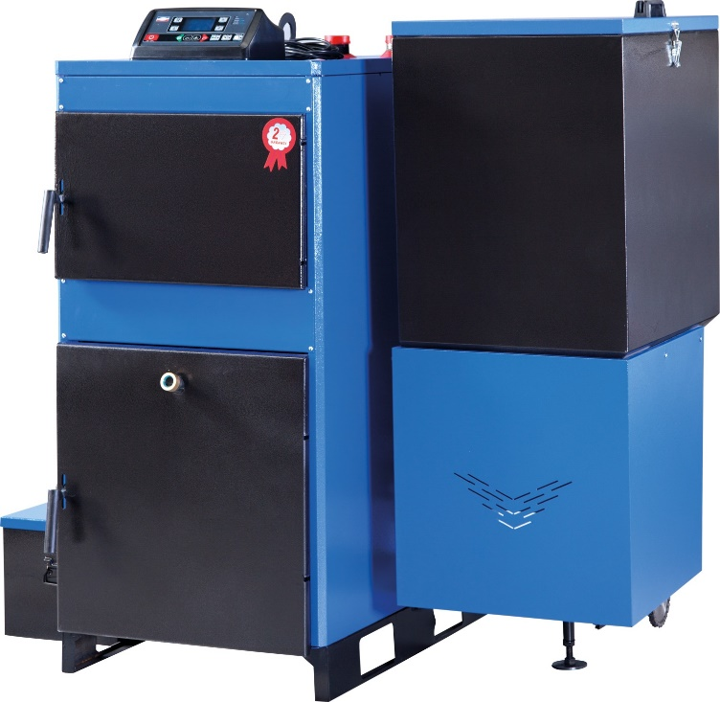

 | ÜKY/YKB Serisi OTOMATİK KÜL BOŞALTMALI KAT KALORİFERİ

 | TİP | KAPASİTE |  | FİYAT ₺
 |  | Kw | Kcal/h
 | ÜKY/YKB-25 | 29 | 25,000 | 27,330
 | ÜKY/YKB-45 | 52 | 45,000 | 31,115
 | ÜKY/YKB-60 | 70 | 60,000 | 32,955
 | ÜKY/YKB-80 | 93 | 80,000 | 35,865
 | ÜKY/YKB-100 | 116 | 100,000 | 39,750

 | MENÜ ►

∙Tüm ÜKY/YKB modellerinde redüktörlü besleme sistemi ve kontrol paneli fiyata dahildir. ∙ÜKY/YKB 25,34,45,60 modellerinde sirkülasyon pompası fiyata dahildir. ∙ÜKY/YKB 80,100 modellerinde sirkülasyon pompası fiyata dahil değildir. ∙Kazanlarımız CE Belgeli ve 2 yıl garantilidir. ∙Fiyatlarımıza %18 KDV dahil değildir. ∙Parsiyel alımlarda nakliye alıcıya aittir. ∙Teslimattan önce kdv ve vergilerde oluşacak değişiklikler fiyatlara yansıtılacaktır. ∙Ödemesi alınmayan siparişler için teslim tarihindeki fiyatlar geçerlidir. ∙Ortalama vadeyi aşan ve karşılıksız çeklere aylık %3 vade farkı uygulanır. ∙İhbarsız fiyat değiştirme hakkımız saklıdır. ∙Mal alıcının rizikosunda taşınır, ancak yazılı olarak verilen talimat ile bedeli mukabil yol sigortası yapılır. ∙Yayınlanacak yeni liste bu listeyi geçersiz kılar.

∙ÜNMAK'ın teknik ölçüleri, ürün özellikleri, bilgileri ve şemaları haber vermeden değiştirme hakkı saklıdır. ∙Ürün teknik bilgi ve şemalar örnek gösterilerek Ünmak sorumlu tutulamaz. ∙Verilen bütün bilgiler Ünmak'ın izni olmadan kullanılamaz ve kopyalanamaz.

ÜKY Y-D2
Sirküler: | 2021/2
Tarih: | 2021-12-20
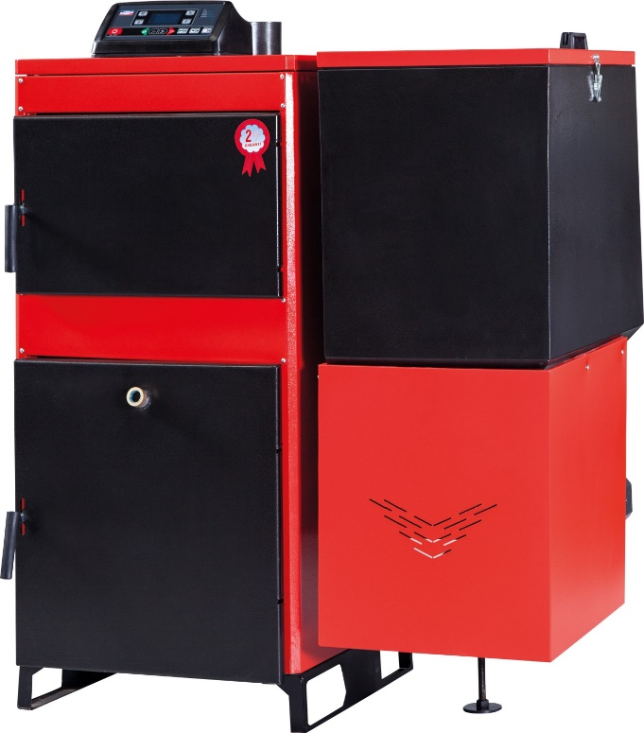

 | ÜKY/Y-D2 Serisi OTOMATİK YÜKLEMELİ KÖMÜR YAKITLI KAT KALORİFERİ

 | TİP | KAPASİTE |  | FİYAT ₺
 |  | Kw | Kcal/h
 | ÜKY/Y-D2-25 | 29 | 25,000 | 23,075
 | ÜKY/Y-D2-40 | 52 | 45,000 | 26,625
 | ÜKY/Y-D2-60 | 70 | 60,000 | 29,305
 | ÜKY/Y-D2-80 | 93 | 80,000 | 31,950
 | ÜKY/Y-D2-100 | 116 | 100,000 | 35,130

 | MENÜ ►

∙Tüm ÜKY/Y-D2 modellerinde redüktörlü besleme sistemi ve kontrol paneli fiyata dahildir. ∙ÜKY/Y-D2 25,34,45,60 modellerinde sirkülasyon pompası fiyata dahildir. ∙ÜKY/Y-D2 80,100 modellerinde sirkülasyon pompası fiyata dahil değildir. ∙Kazanlarımız CE Belgeli ve 2 yıl garantilidir. ∙Fiyatlarımıza %18 KDV dahil değildir. ∙Parsiyel alımlarda nakliye alıcıya aittir. ∙Teslimattan önce kdv ve vergilerde oluşacak değişiklikler fiyatlara yansıtılacaktır. ∙Ödemesi alınmayan siparişler için teslim tarihindeki fiyatlar geçerlidir. ∙Ortalama vadeyi aşan ve karşılıksız çeklere aylık %3 vade farkı uygulanır. ∙İhbarsız fiyat değiştirme hakkımız saklıdır. ∙Mal alıcının rizikosunda taşınır, ancak yazılı olarak verilen talimat ile bedeli mukabil yol sigortası yapılır. ∙Yayınlanacak yeni liste bu listeyi geçersiz kılar.

∙ÜNMAK'ın teknik ölçüleri, ürün özellikleri, bilgileri ve şemaları haber vermeden değiştirme hakkı saklıdır. ∙Ürün teknik bilgi ve şemalar örnek gösterilerek Ünmak sorumlu tutulamaz. ∙Verilen bütün bilgiler Ünmak'ın izni olmadan kullanılamaz ve kopyalanamaz.

ÜKY
Sirküler: | 2021/2
Tarih: | 2021-12-20
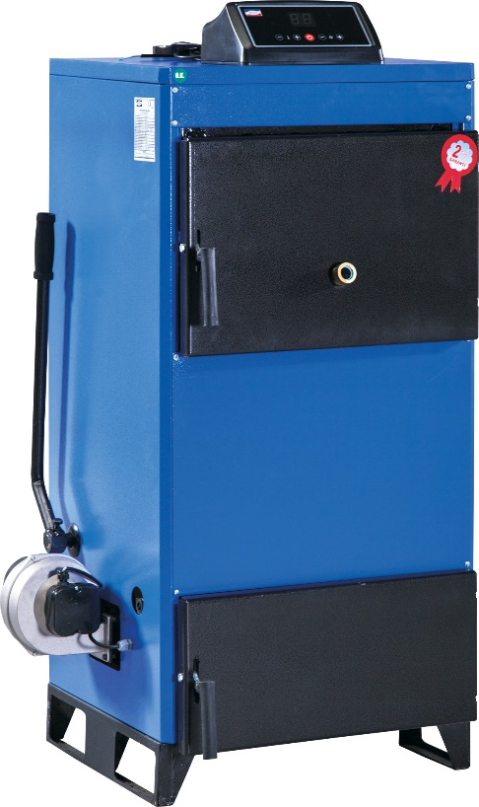

 | ÜKY Serisi MANUEL YÜKLEMELİ KAT KALORİFERİ

 | TİP | KAPASİTE |  | FİYAT ₺
 |  | Kw | Kcal/h
 | ÜKY-16 | 19 | 16,000 | 14,060
 | ÜKY-25 | 29 | 25,000 | 16,065
 | ÜKY-34 | 40 | 34,000 | 17,030
 | ÜKY-45 | 52 | 45,000 | 19,515
 | ÜKY-60 | 70 | 60,000 | 21,775
 | ÜKY-80 | 93 | 80,000 | 24,945
 | ÜKY-100 | 116 | 100,000 | 28,405

 | MENÜ ►

∙Tüm ÜKY modellerinde kontrol paneli ve fan fiyata dahildir. ∙ÜKY 16,25,34,45,60 modellerinde sirkülasyon pompası fiyata dahildir. ∙ÜKY 80,100 modellerinde sirkülasyon pompası fiyata dahil değildir. ∙Kazanlarımız CE Belgeli ve 2 yıl garantilidir. ∙Fiyatlarımıza %18 KDV dahil değildir. ∙Parsiyel alımlarda nakliye alıcıya aittir. ∙Teslimattan önce kdv ve vergilerde oluşacak değişiklikler fiyatlara yansıtılacaktır. ∙Ödemesi alınmayan siparişler için teslim tarihindeki fiyatlar geçerlidir. ∙Ortalama vadeyi aşan ve karşılıksız çeklere aylık %3 vade farkı uygulanır. ∙İhbarsız fiyat değiştirme hakkımız saklıdır. ∙Mal alıcının rizikosunda taşınır, ancak yazılı olarak verilen talimat ile bedeli mukabil yol sigortası yapılır. ∙Yayınlanacak yeni liste bu listeyi geçersiz kılar.

∙ÜNMAK'ın teknik ölçüleri, ürün özellikleri, bilgileri ve şemaları haber vermeden değiştirme hakkı saklıdır. ∙Ürün teknik bilgi ve şemalar örnek gösterilerek Ünmak sorumlu tutulamaz. ∙Verilen bütün bilgiler Ünmak'ın izni olmadan kullanılamaz ve kopyalanamaz.

ÜKY D2
Sirküler: | 2021/2
Tarih: | 2021-12-20
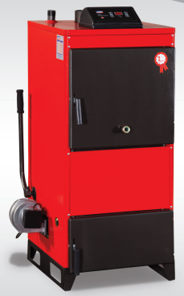

 | ÜKY/D2 Serisi MANUEL YÜKLEMELİ KAT KALORİFERİ

 | TİP | KAPASİTE |  | FİYAT ₺
 |  | Kw | Kcal/h
 | ÜKY/D2-25 | 29 | 25,000 | 15,670
 | ÜKY/D2-40 | 46 | 40,000 | 17,810
 | ÜKY/D2-60 | 70 | 60,000 | 21,270
 | ÜKY/D2-80 | 93 | 80,000 | 24,050
 | ÜKY/D2-100 | 116 | 100,000 | 27,405

 | MENÜ ►

∙Tüm ÜKY/D2 modellerinde kontrol paneli ve fan fiyata dahildir. ∙ÜKY/D2 25,40,60 modellerinde sirkülasyon pompası fiyata dahildir. ∙ÜKY/D2 80,100 modellerinde sirkülasyon pompası fiyata dahil değildir. ∙Kazanlarımız CE Belgeli ve 2 yıl garantilidir. ∙Fiyatlarımıza %18 KDV dahil değildir. ∙Parsiyel alımlarda nakliye alıcıya aittir. ∙Teslimattan önce kdv ve vergilerde oluşacak değişiklikler fiyatlara yansıtılacaktır. ∙Ödemesi alınmayan siparişler için teslim tarihindeki fiyatlar geçerlidir. ∙Ortalama vadeyi aşan ve karşılıksız çeklere aylık %3 vade farkı uygulanır. ∙İhbarsız fiyat değiştirme hakkımız saklıdır. ∙Mal alıcının rizikosunda taşınır, ancak yazılı olarak verilen talimat ile bedeli mukabil yol sigortası yapılır. ∙Yayınlanacak yeni liste bu listeyi geçersiz kılar.

∙ÜNMAK'ın teknik ölçüleri, ürün özellikleri, bilgileri ve şemaları haber vermeden değiştirme hakkı saklıdır. ∙Ürün teknik bilgi ve şemalar örnek gösterilerek Ünmak sorumlu tutulamaz. ∙Verilen bütün bilgiler Ünmak'ın izni olmadan kullanılamaz ve kopyalanamaz.

ÜKY 3K
Sirküler: | 2021/2
Tarih: | 2021-12-20
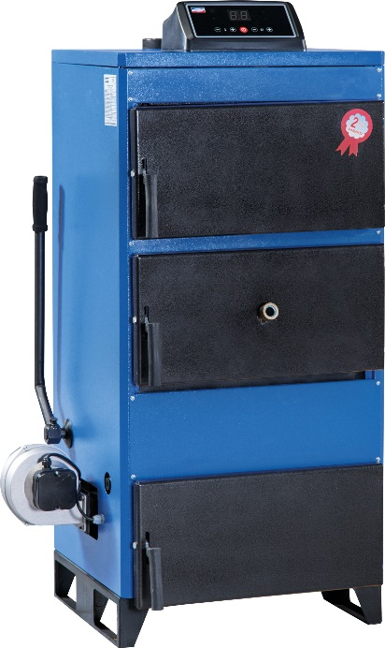

 | ÜKY/3K Serisi MANUEL YÜKLEMELİ KAT KALORİFERİ

 | TİP | KAPASİTE |  | FİYAT ₺
 |  | Kw | Kcal/h
 | ÜKY/3K-25 | 29 | 25,000 | 16,865
 | ÜKY/3K-34 | 40 | 34,000 | 17,790
 | ÜKY/3K-45 | 52 | 45,000 | 20,540
 | ÜKY/3K-60 | 70 | 60,000 | 22,890
 | ÜKY/3K-80 | 93 | 80,000 | 25,885
 | ÜKY/3K-100 | 116 | 100,000 | 30,085

 | MENÜ ►

∙Tüm ÜKY/3K modellerinde kontrol paneli ve fan fiyata dahildir. ∙ÜKY/3K 25,34,45,60 modellerinde sirkülasyon pompası fiyata dahildir. ∙ÜKY/3K 80,100 modellerinde sirkülasyon pompası fiyata dahil değildir. ∙Kazanlarımız CE Belgeli ve 2 yıl garantilidir. ∙Fiyatlarımıza %18 KDV dahil değildir. ∙Parsiyel alımlarda nakliye alıcıya aittir. ∙Teslimattan önce kdv ve vergilerde oluşacak değişiklikler fiyatlara yansıtılacaktır. ∙Ödemesi alınmayan siparişler için teslim tarihindeki fiyatlar geçerlidir. ∙Ortalama vadeyi aşan ve karşılıksız çeklere aylık %3 vade farkı uygulanır. ∙İhbarsız fiyat değiştirme hakkımız saklıdır. ∙Mal alıcının rizikosunda taşınır, ancak yazılı olarak verilen talimat ile bedeli mukabil yol sigortası yapılır. ∙Yayınlanacak yeni liste bu listeyi geçersiz kılar.

∙ÜNMAK'ın teknik ölçüleri, ürün özellikleri, bilgileri ve şemaları haber vermeden değiştirme hakkı saklıdır. ∙Ürün teknik bilgi ve şemalar örnek gösterilerek Ünmak sorumlu tutulamaz. ∙Verilen bütün bilgiler Ünmak'ın izni olmadan kullanılamaz ve kopyalanamaz.

ÜKY D3
Sirküler: | 2021/2
Tarih: | 2021-12-20
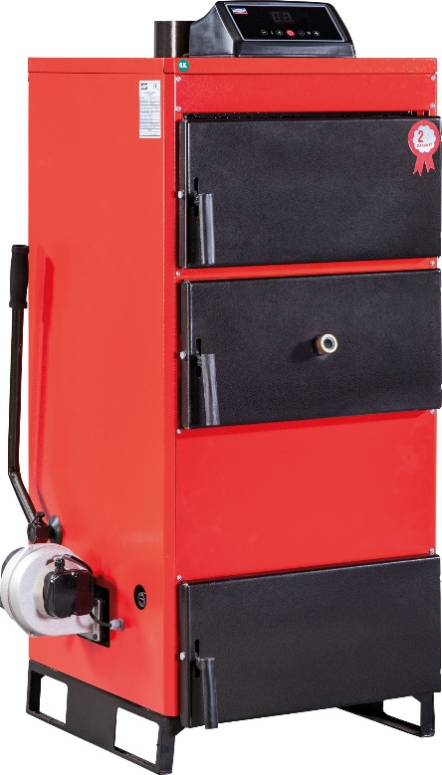

 | ÜKY/D3 Serisi MANUEL YÜKLEMELİ KAT KALORİFERİ

 | TİP | KAPASİTE |  | FİYAT ₺
 |  | Kw | Kcal/h
 | ÜKY/D3-25 | 29 | 25,000 | 16,755
 | ÜKY/D3-40 | 46 | 40,000 | 19,095
 | ÜKY/D3-60 | 70 | 60,000 | 22,725
 | ÜKY/D3-80 | 93 | 80,000 | 25,840
 | ÜKY/D3-100 | 116 | 100,000 | 30,420

 | MENÜ ►

∙Tüm ÜKY/D3 modellerinde kontrol paneli ve fan fiyata dahildir. ∙ÜKY/D3 25,40,60 modellerinde sirkülasyon pompası fiyata dahildir. ∙ÜKY/D3 80,100 modellerinde sirkülasyon pompası fiyata dahil değildir. ∙Kazanlarımız CE Belgeli ve 2 yıl garantilidir. ∙Fiyatlarımıza %18 KDV dahil değildir. ∙Parsiyel alımlarda nakliye alıcıya aittir. ∙Teslimattan önce kdv ve vergilerde oluşacak değişiklikler fiyatlara yansıtılacaktır. ∙Ödemesi alınmayan siparişler için teslim tarihindeki fiyatlar geçerlidir. ∙Ortalama vadeyi aşan ve karşılıksız çeklere aylık %3 vade farkı uygulanır. ∙İhbarsız fiyat değiştirme hakkımız saklıdır. ∙Mal alıcının rizikosunda taşınır, ancak yazılı olarak verilen talimat ile bedeli mukabil yol sigortası yapılır. ∙Yayınlanacak yeni liste bu listeyi geçersiz kılar.

∙ÜNMAK'ın teknik ölçüleri, ürün özellikleri, bilgileri ve şemaları haber vermeden değiştirme hakkı saklıdır. ∙Ürün teknik bilgi ve şemalar örnek gösterilerek Ünmak sorumlu tutulamaz. ∙Verilen bütün bilgiler Ünmak'ın izni olmadan kullanılamaz ve kopyalanamaz.

ÜKYP
Sirküler: | 2021/2
Tarih: | 2021-12-20

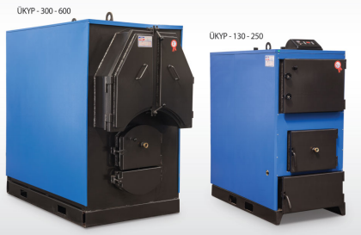

 | ÜKYP Serisi PRİZMATİK KALORİFER KAZANI

 | TİP | KAPASİTE |  | FİYAT ₺
 |  | Kw | Kcal/h
 | ÜKYP-130 | 151 | 130,000 | 40,170
 | ÜKYP-160 | 186 | 160,000 | 44,160
 | ÜKYP-180 | 209 | 180,000 | 48,065
 | ÜKYP-200 | 233 | 200,000 | 51,600
 | ÜKYP-250 | 291 | 250,000 | 55,985
 | ÜKYP-300 | 349 | 300,000 | 72,340
 | ÜKYP-350 | 407 | 350,000 | 79,730
 | ÜKYP-400 | 465 | 400,000 | 91,520
 | ÜKYP-450 | 523 | 450,000 | 97,780
 | ÜKYP-500 | 582 | 500,000 | 107,075
 | ÜKYP-600 | 698 | 600,000 | 127,760

 | Verilen fiyatlar 3 bar basınç içindir.

 | MENÜ ►

∙Tüm ÜKYP modellerinde kontrol paneli ve fan fiyata dahildir. ∙Kazanlarımız CE Belgeli ve 2 yıl garantilidir. ∙Fiyatlarımıza %18 KDV dahil değildir. ∙Parsiyel alımlarda nakliye alıcıya aittir. ∙Teslimattan önce kdv ve vergilerde oluşacak değişiklikler fiyatlara yansıtılacaktır. ∙Ödemesi alınmayan siparişler için teslim tarihindeki fiyatlar geçerlidir. ∙Ortalama vadeyi aşan ve karşılıksız çeklere aylık %3 vade farkı uygulanır. ∙İhbarsız fiyat değiştirme hakkımız saklıdır. ∙Mal alıcının rizikosunda taşınır, ancak yazılı olarak verilen talimat ile bedeli mukabil yol sigortası yapılır. ∙Yayınlanacak yeni liste bu listeyi geçersiz kılar.

∙ÜNMAK'ın teknik ölçüleri, ürün özellikleri, bilgileri ve şemaları haber vermeden değiştirme hakkı saklıdır. ∙Ürün teknik bilgi ve şemalar örnek gösterilerek Ünmak sorumlu tutulamaz. ∙Verilen bütün bilgiler Ünmak'ın izni olmadan kullanılamaz ve kopyalanamaz.

ÜKYP Y
Sirküler: | 2021/2
Tarih: | 2021-12-20

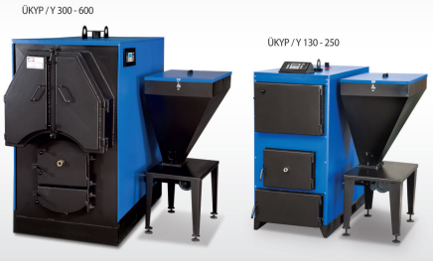

 | ÜKYP/Y Serisi OTOMATİK YÜKLEMELİ PRİZMATİK KALORİFER KAZANI

 | TİP | KAPASİTE |  | FİYAT ₺
 |  | Kw | Kcal/h
 | ÜKYP/Y-130 | 151 | 130,000 | 50,035
 | ÜKYP/Y-160 | 186 | 160,000 | 53,370
 | ÜKYP/Y-180 | 209 | 180,000 | 57,130
 | ÜKYP/Y-200 | 233 | 200,000 | 61,295
 | ÜKYP/Y-250 | 291 | 250,000 | 70,165
 | ÜKYP/Y-300 | 349 | 300,000 | 78,355
 | ÜKYP/Y-350 | 407 | 350,000 | 86,900
 | ÜKYP/Y-400 | 465 | 400,000 | 98,250
 | ÜKYP/Y-450 | 523 | 450,000 | 102,825
 | ÜKYP/Y-500 | 582 | 500,000 | 111,775
 | ÜKYP/Y-600 | 698 | 600,000 | 131,780

 | Verilen fiyatlar 3 bar basınç içindir.

 | MENÜ ►

∙Tüm ÜKYP/Y modellerinde kontrol paneli ve fan fiyata dahildir. ∙Kazanlarımız CE Belgeli ve 2 yıl garantilidir. ∙Fiyatlarımıza %18 KDV dahil değildir. ∙Parsiyel alımlarda nakliye alıcıya aittir. ∙Teslimattan önce kdv ve vergilerde oluşacak değişiklikler fiyatlara yansıtılacaktır. ∙Ödemesi alınmayan siparişler için teslim tarihindeki fiyatlar geçerlidir. ∙Ortalama vadeyi aşan ve karşılıksız çeklere aylık %3 vade farkı uygulanır. ∙İhbarsız fiyat değiştirme hakkımız saklıdır. ∙Mal alıcının rizikosunda taşınır, ancak yazılı olarak verilen talimat ile bedeli mukabil yol sigortası yapılır. ∙Yayınlanacak yeni liste bu listeyi geçersiz kılar.

∙ÜNMAK'ın teknik ölçüleri, ürün özellikleri, bilgileri ve şemaları haber vermeden değiştirme hakkı saklıdır. ∙Ürün teknik bilgi ve şemalar örnek gösterilerek Ünmak sorumlu tutulamaz. ∙Verilen bütün bilgiler Ünmak'ın izni olmadan kullanılamaz ve kopyalanamaz.

ÜKYS 3G
Sirküler: | 2021/2
Tarih: | 2021-12-20
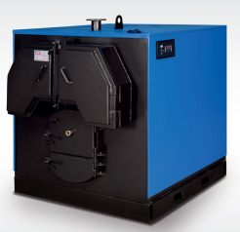

 | ÜKYS/3G Serisi MERKEZİ SİSTEM KALORİFER KAZANI

 | TİP | KAPASİTE |  | FİYAT ₺ | TİP | KAPASİTE |  | FİYAT ₺
 |  | Kw | Kcal/h |  |  | Kw | Kcal/h
 | ÜKYS/3G-120 | 140 | 120,000 | 59,385 | ÜKYS/3G-480 | 558 | 480,000 | 154,135
 | ÜKYS/3G-150 | 174 | 150,000 | 63,865 | ÜKYS/3G-510 | 593 | 510,000 | 165,680
 | ÜKYS/3G-180 | 209 | 180,000 | 72,410 | ÜKYS/3G-540 | 628 | 540,000 | 172,555
 | ÜKYS/3G-210 | 244 | 210,000 | 78,980 | ÜKYS/3G-600 | 698 | 600,000 | 176,605
 | ÜKYS/3G-240 | 279 | 240,000 | 89,590 | ÜKYS/3G-660 | 767 | 660,000 | 187,495
 | ÜKYS/3G-270 | 314 | 270,000 | 93,040 | ÜKYS/3G-720 | 837 | 720,000 | 196,280
 | ÜKYS/3G-300 | 349 | 300,000 | 107,720 | ÜKYS/3G-780 | 907 | 780,000 | 203,165
 | ÜKYS/3G-330 | 384 | 330,000 | 122,015 | ÜKYS/3G-840 | 977 | 840,000 | 212,170
 | ÜKYS/3G-360 | 419 | 360,000 | 127,280 | ÜKYS/3G-900 | 1047 | 900,000 | 231,340
 | ÜKYS/3G-390 | 453 | 390,000 | 131,090 | ÜKYS/3G-1000 | 1163 | 1,000,000 | 255,195
 | ÜKYS/3G-420 | 488 | 420,000 | 144,520 | ÜKYS/3G-1100 | 1279 | 1,100,000 | 268,500
 | ÜKYS/3G-450 | 523 | 450,000 | 150,330 | ÜKYS/3G-1200 | 1395 | 1,200,000 | 284,630

 | Verilen fiyatlar 4 bar basınç içindir.

 | MENÜ ►

∙Tüm ÜKYS/3G modellerinde kontrol paneli ve fan fiyata dahildir. ∙Kazanlarımız CE Belgeli ve 2 yıl garantilidir. ∙Fiyatlarımıza %18 KDV dahil değildir. ∙Parsiyel alımlarda nakliye alıcıya aittir. ∙Teslimattan önce kdv ve vergilerde oluşacak değişiklikler fiyatlara yansıtılacaktır. ∙Ödemesi alınmayan siparişler için teslim tarihindeki fiyatlar geçerlidir. ∙Ortalama vadeyi aşan ve karşılıksız çeklere aylık %3 vade farkı uygulanır. ∙İhbarsız fiyat değiştirme hakkımız saklıdır. ∙Mal alıcının rizikosunda taşınır, ancak yazılı olarak verilen talimat ile bedeli mukabil yol sigortası yapılır. ∙Yayınlanacak yeni liste bu listeyi geçersiz kılar.

∙ÜNMAK'ın teknik ölçüleri, ürün özellikleri, bilgileri ve şemaları haber vermeden değiştirme hakkı saklıdır. ∙Ürün teknik bilgi ve şemalar örnek gösterilerek Ünmak sorumlu tutulamaz. ∙Verilen bütün bilgiler Ünmak'ın izni olmadan kullanılamaz ve kopyalanamaz.

ÜKYS 3G Y
Sirküler: | 2021/2
Tarih: | 2021-12-20
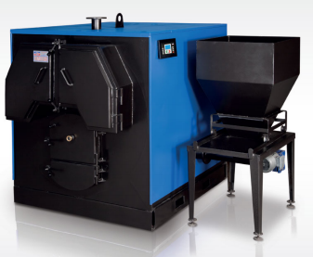

 | ÜKYS/3G-Y Serisi OTOMATİK YÜKLEMELİ MERKEZİ SİSTEM KALORİFER KAZANI

 | TİP | KAPASİTE |  | FİYAT ₺ | TİP | KAPASİTE |  | FİYAT ₺
 |  | Kw | Kcal/h |  |  | Kw | Kcal/h
 | ÜKYS/3G-Y-120 | 140 | 120,000 | 69,735 | ÜKYS/3G-Y-480 | 558 | 480,000 | 163,520
 | ÜKYS/3G-Y-150 | 174 | 150,000 | 73,650 | ÜKYS/3G-Y-510 | 593 | 510,000 | 172,345
 | ÜKYS/3G-Y-180 | 209 | 180,000 | 82,380 | ÜKYS/3G-Y-540 | 628 | 540,000 | 179,205
 | ÜKYS/3G-Y-210 | 244 | 210,000 | 88,925 | ÜKYS/3G-Y-600 | 698 | 600,000 | 182,470
 | ÜKYS/3G-Y-240 | 279 | 240,000 | 97,900 | ÜKYS/3G-Y-660 | 767 | 660,000 | 195,065
 | ÜKYS/3G-Y-270 | 314 | 270,000 | 101,225 | ÜKYS/3G-Y-720 | 837 | 720,000 | 203,775
 | ÜKYS/3G-Y-300 | 349 | 300,000 | 113,945 | ÜKYS/3G-Y-780 | 907 | 780,000 | 208,935
 | ÜKYS/3G-Y-330 | 384 | 330,000 | 130,275 | ÜKYS/3G-Y-840 | 977 | 840,000 | 220,080
 | ÜKYS/3G-Y-360 | 419 | 360,000 | 134,555 | ÜKYS/3G-Y-900 | 1047 | 900,000 | 241,175
 | ÜKYS/3G-Y-390 | 454 | 390,000 | 139,290 | ÜKYS/3G-Y-1000 | 1163 | 1,000,000 | 261,030
 | ÜKYS/3G-Y-420 | 488 | 420,000 | 152,500 | ÜKYS/3G-Y-1100 | 1279 | 1,100,000 | 274,190
 | ÜKYS/3G-Y-450 | 523 | 450,000 | 159,680 | ÜKYS/3G-Y-1200 | 1395 | 1,200,000 | 290,285

 | Verilen fiyatlar 4 bar basınç içindir.

 | MENÜ ►

∙Tüm ÜKYS/3G-Y modellerinde kontrol paneli ve fan fiyata dahildir. ∙Kazanlarımız CE Belgeli ve 2 yıl garantilidir. ∙Fiyatlarımıza %18 KDV dahil değildir. ∙Parsiyel alımlarda nakliye alıcıya aittir. ∙Teslimattan önce kdv ve vergilerde oluşacak değişiklikler fiyatlara yansıtılacaktır. ∙Ödemesi alınmayan siparişler için teslim tarihindeki fiyatlar geçerlidir. ∙Ortalama vadeyi aşan ve karşılıksız çeklere aylık %3 vade farkı uygulanır. ∙İhbarsız fiyat değiştirme hakkımız saklıdır. ∙Mal alıcının rizikosunda taşınır, ancak yazılı olarak verilen talimat ile bedeli mukabil yol sigortası yapılır. ∙Yayınlanacak yeni liste bu listeyi geçersiz kılar.

∙ÜNMAK'ın teknik ölçüleri, ürün özellikleri, bilgileri ve şemaları haber vermeden değiştirme hakkı saklıdır. ∙Ürün teknik bilgi ve şemalar örnek gösterilerek Ünmak sorumlu tutulamaz. ∙Verilen bütün bilgiler Ünmak'ın izni olmadan kullanılamaz ve kopyalanamaz.

ÜKYS
Sirküler: | 2021/2
Tarih: | 2021-12-20
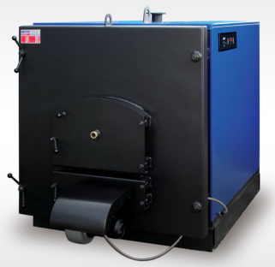

 | ÜKYS Serisi MERKEZİ SİSTEM KALORİFER KAZANI

 | TİP | KAPASİTE |  | FİYAT ₺
 |  | Kw | Kcal/h
 | ÜKYS-200 | 233 | 200,000 | 73,785
 | ÜKYS-225 | 262 | 225,000 | 77,805
 | ÜKYS-250 | 291 | 250,000 | 83,510
 | ÜKYS-300 | 349 | 300,000 | 98,080
 | ÜKYS-350 | 407 | 350,000 | 111,320
 | ÜKYS-400 | 465 | 400,000 | 127,020
 | ÜKYS-450 | 523 | 450,000 | 134,725
 | ÜKYS-500 | 581 | 500,000 | 150,800
 | ÜKYS-600 | 698 | 600,000 | 167,990
 | ÜKYS-700 | 814 | 700,000 | 186,730
 | ÜKYS-800 | 930 | 800,000 | 200,320

 | MENÜ ►

∙Tüm ÜKYS modellerinde kontrol paneli ve fan fiyata dahildir. ∙Kazanlarımız CE Belgeli ve 2 yıl garantilidir. ∙Fiyatlarımıza %18 KDV dahil değildir. ∙Parsiyel alımlarda nakliye alıcıya aittir. ∙Teslimattan önce kdv ve vergilerde oluşacak değişiklikler fiyatlara yansıtılacaktır. ∙Ödemesi alınmayan siparişler için teslim tarihindeki fiyatlar geçerlidir. ∙Ortalama vadeyi aşan ve karşılıksız çeklere aylık %3 vade farkı uygulanır. ∙İhbarsız fiyat değiştirme hakkımız saklıdır. ∙Mal alıcının rizikosunda taşınır, ancak yazılı olarak verilen talimat ile bedeli mukabil yol sigortası yapılır. ∙Yayınlanacak yeni liste bu listeyi geçersiz kılar.

∙ÜNMAK'ın teknik ölçüleri, ürün özellikleri, bilgileri ve şemaları haber vermeden değiştirme hakkı saklıdır. ∙Ürün teknik bilgi ve şemalar örnek gösterilerek Ünmak sorumlu tutulamaz. ∙Verilen bütün bilgiler Ünmak'ın izni olmadan kullanılamaz ve kopyalanamaz.

ÜKYS Y
Sirküler: | 2021/2
Tarih: | 2021-12-20

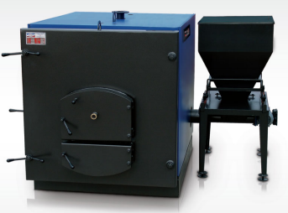

 | ÜKYS/Y Serisi OTOMATİK YÜKLEMELİ MERKEZİ SİSTEM KALORİFER KAZANI

 | TİP | KAPASİTE |  | FİYAT ₺
 |  | Kw | Kcal/h
 | ÜKYS/Y-200 | 233 | 200,000 | 86,430
 | ÜKYS/Y-225 | 262 | 225,000 | 90,630
 | ÜKYS/Y-250 | 291 | 250,000 | 96,145
 | ÜKYS/Y-300 | 349 | 300,000 | 110,585
 | ÜKYS/Y-350 | 407 | 350,000 | 123,850
 | ÜKYS/Y-400 | 465 | 400,000 | 142,070
 | ÜKYS/Y-450 | 523 | 450,000 | 147,400
 | ÜKYS/Y-500 | 582 | 500,000 | 163,350
 | ÜKYS/Y-600 | 698 | 600,000 | 181,410
 | ÜKYS/Y-700 | 814 | 700,000 | 200,145
 | ÜKYS/Y-800 | 930 | 800,000 | 212,900

 | MENÜ ►

∙Tüm ÜKYS/Y modellerinde kontrol paneli ve fan fiyata dahildir. ∙Kazanlarımız CE Belgeli ve 2 yıl garantilidir. ∙Fiyatlarımıza %18 KDV dahil değildir. ∙Parsiyel alımlarda nakliye alıcıya aittir. ∙Teslimattan önce kdv ve vergilerde oluşacak değişiklikler fiyatlara yansıtılacaktır. ∙Ödemesi alınmayan siparişler için teslim tarihindeki fiyatlar geçerlidir. ∙Ortalama vadeyi aşan ve karşılıksız çeklere aylık %3 vade farkı uygulanır. ∙İhbarsız fiyat değiştirme hakkımız saklıdır. ∙Mal alıcının rizikosunda taşınır, ancak yazılı olarak verilen talimat ile bedeli mukabil yol sigortası yapılır. ∙Yayınlanacak yeni liste bu listeyi geçersiz kılar.

∙ÜNMAK'ın teknik ölçüleri, ürün özellikleri, bilgileri ve şemaları haber vermeden değiştirme hakkı saklıdır. ∙Ürün teknik bilgi ve şemalar örnek gösterilerek Ünmak sorumlu tutulamaz. ∙Verilen bütün bilgiler Ünmak'ın izni olmadan kullanılamaz ve kopyalanamaz.

ÜGS
Sirküler: | 2021/2
Tarih: | 2021-12-20
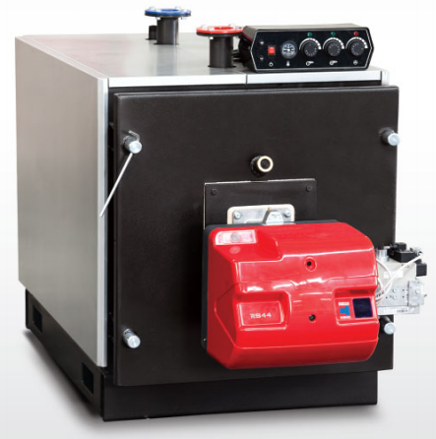

 | ÜGS Serisi GAZ VE SIVI YAKITLI MERKEZİ SİSTEM KALORİFER KAZANI

 | TİP | KAPASİTE |  | İŞLETME BASINCI
 |  | Kw | Kcal/h | 4 ATÜ | 5 ATÜ | 6 ATÜ | 8 ATÜ
 |  |  |  | FİYAT ₺ | FİYAT ₺ | FİYAT ₺ | FİYAT ₺
 | ÜGS-60 | 70 | 60,000 | 16,957 | 17,822 | 18,732 | 19,678
 | ÜGS-80 | 93 | 80,000 | 18,939 | 19,894 | 20,876 | 21,948
 | ÜGS-100 | 116 | 100,000 | 20,417 | 21,462 | 22,525 | 23,687
 | ÜGS-125 | 145 | 125,000 | 23,273 | 24,417 | 25,669 | 26,940
 | ÜGS-150 | 174 | 150,000 | 25,417 | 26,688 | 28,057 | 29,463
 | ÜGS-175 | 203 | 175,000 | 26,796 | 28,147 | 29,544 | 31,030
 | ÜGS-200 | 233 | 200,000 | 31,012 | 32,598 | 34,238 | 35,977
 | ÜGS-250 | 290 | 250,000 | 34,256 | 35,977 | 37,788 | 39,680
 | ÜGS-300 | 349 | 300,000 | 40,671 | 42,743 | 44,879 | 47,149
 | ÜGS-350 | 407 | 350,000 | 45,789 | 48,122 | 50,528 | 53,042
 | ÜGS-400 | 465 | 400,000 | 49,663 | 52,150 | 54,745 | 57,502
 | ÜGS-450 | 523 | 450,000 | 56,547 | 59,394 | 62,376 | 65,503
 | ÜGS-500 | 581 | 500,000 | 61,962 | 65,106 | 68,350 | 71,774
 | ÜGS-600 | 698 | 600,000 | 69,179 | 72,639 | 76,279 | 80,099
 | ÜGS-700 | 814 | 700,000 | 84,036 | 88,244 | 92,659 | 97,281
 | ÜGS-800 | 930 | 800,000 | 95,488 | 100,281 | 105,309 | 110,607
 | ÜGS-900 | 1047 | 900,000 | 102,948 | 108,120 | 113,526 | 119,175
 | ÜGS-1000 | 1163 | 1,000,000 | 109,462 | 114,968 | 120,743 | 126,807
 | ÜGS-1100 | 1279 | 1,100,000 | 112,859 | 118,518 | 124,464 | 130,699
 | ÜGS-1250 | 1395 | 1,250,000 | 127,510 | 133,907 | 140,619 | 147,683
 | ÜGS-1350 | 1570 | 1,350,000 | 141,853 | 148,971 | 156,441 | 164,252
 | ÜGS-1500 | 1744 | 1,500,000 | 151,188 | 158,738 | 166,658 | 174,992
 | ÜGS-1600 | 1860 | 1,600,000 | 158,585 | 166,487 | 174,830 | 183,570
 | ÜGS-1750 | 2035 | 1,750,000 | 166,325 | 174,650 | 183,408 | 192,589
 | ÜGS-2000 | 2326 | 2,000,000 | 180,524 | 189,552 | 199,031 | 208,987
 | ÜGS-2500 | 2906 | 2,500,000 | 235,071 | 246,838 | 259,191 | 272,174
 | ÜGS-3000 | 3488 | 3,000,000 | 277,571 | 294,005 | 306,088 | 321,378

 | STANDART KAZAN KONTROL PANOSU TEK KADEME |  |  |  |  |  | 1,965
 | STANDART KAZAN KONTROL PANOSU ÇİFT KADEME |  |  |  |  |  | 2,245

 | MENÜ ►

∙Kontrol paneli ve brülör fiyata dahil değildir. ∙Kazanlarımız TSE,CE Belgeli ve 2 yıl garantilidir. ∙Fiyatlarımıza %18 KDV dahil değildir. ∙Parsiyel alımlarda nakliye alıcıya aittir. ∙Teslimattan önce kdv ve vergilerde oluşacak değişiklikler fiyatlara yansıtılacaktır. ∙Ödemesi alınmayan siparişler için teslim tarihindeki fiyatlar geçerlidir. ∙Ortalama vadeyi aşan ve karşılıksız çeklere aylık %3 vade farkı uygulanır. ∙İhbarsız fiyat değiştirme hakkımız saklıdır. ∙Mal alıcının rizikosunda taşınır, ancak yazılı olarak verilen talimat ile bedeli mukabil yol sigortası yapılır. ∙Yayınlanacak yeni liste bu listeyi geçersiz kılar.

∙ÜNMAK'ın teknik ölçüleri, ürün özellikleri, bilgileri ve şemaları haber vermeden değiştirme hakkı saklıdır. ∙Ürün teknik bilgi ve şemalar örnek gösterilerek Ünmak sorumlu tutulamaz. ∙Verilen bütün bilgiler Ünmak'ın izni olmadan kullanılamaz ve kopyalanamaz.

ÜGS 3G
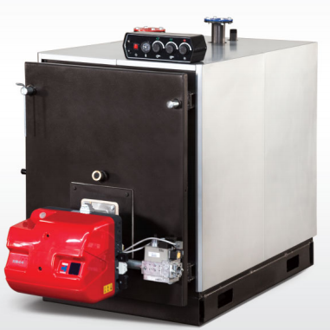
Sirküler: | 2021/2
Tarih: | 2021-12-20

 | ÜGS/3G Serisi GAZ VE SIVI YAKITLI MERKEZİ SİSTEM KALORİFER KAZANI

 | TİP | KAPASİTE
 |  | Kw | Kcal/h | 4 ATÜ | 5 ATÜ | 6 ATÜ | 8 ATÜ
 |  |  |  | FİYAT ₺ | FİYAT ₺ | FİYAT ₺ | FİYAT ₺
 | ÜGS/3G-80 | 93 | 80,000 | 19,624 | 20,588 | 21,624 | 22,723
 | ÜGS/3G-100 | 116 | 100,000 | 24,291 | 25,498 | 26,796 | 28,129
 | ÜGS/3G-125 | 145 | 125,000 | 25,841 | 27,120 | 28,490 | 29,949
 | ÜGS/3G-150 | 174 | 150,000 | 27,715 | 29,139 | 30,580 | 32,129
 | ÜGS/3G-200 | 203 | 200,000 | 31,625 | 33,211 | 34,860 | 36,599
 | ÜGS/3G-250 | 290 | 250,000 | 35,680 | 37,437 | 39,302 | 41,266
 | ÜGS/3G-300 | 349 | 300,000 | 43,708 | 45,879 | 48,168 | 50,609
 | ÜGS/3G-350 | 407 | 350,000 | 47,303 | 49,681 | 52,177 | 54,798
 | ÜGS/3G-400 | 465 | 400,000 | 54,078 | 56,772 | 59,628 | 62,620
 | ÜGS/3G-500 | 581 | 500,000 | 62,115 | 65,214 | 68,476 | 71,900
 | ÜGS/3G-600 | 698 | 600,000 | 72,801 | 78,405 | 80,261 | 84,298
 | ÜGS/3G-700 | 814 | 700,000 | 85,910 | 90,226 | 94,749 | 99,497
 | ÜGS/3G-800 | 930 | 800,000 | 98,705 | 103,615 | 108,823 | 114,264
 | ÜGS/3G-900 | 1047 | 900,000 | 105,597 | 110,895 | 116,463 | 122,302
 | ÜGS/3G-1000 | 1163 | 1,000,000 | 114,427 | 120,175 | 126,158 | 132,483
 | ÜGS/3G-1100 | 1279 | 1,100,000 | 137,907 | 144,827 | 152,079 | 159,711
 | ÜGS/3G-1250 | 1395 | 1,250,000 | 152,233 | 159,873 | 167,847 | 176,254
 | ÜGS/3G-1350 | 1570 | 1,350,000 | 159,630 | 167,631 | 176,011 | 184,831
 | ÜGS/3G-1500 | 1744 | 1,500,000 | 179,650 | 188,642 | 198,076 | 208,023
 | ÜGS/3G-1600 | 1860 | 1,600,000 | 189,345 | 198,806 | 208,780 | 219,213
 | ÜGS/3G-1750 | 2035 | 1,750,000 | 195,697 | 205,500 | 215,790 | 226,620
 | ÜGS/3G-2000 | 2326 | 2,000,000 | 219,195 | 230,169 | 241,665 | 253,758
 | ÜGS/3G-2500 | 2906 | 2,500,000 | 289,437 | 303,916 | 319,134 | 335,118
 | ÜGS/3G-3000 | 3488 | 3,000,000 | 329,820 | 346,336 | 363,644 | 381,880

 | STANDART KAZAN KONTROL PANOSU TEK KADEME |  |  |  |  |  | 1,965
 | STANDART KAZAN KONTROL PANOSU ÇİFT KADEME |  |  |  |  |  | 2,245

 | MENÜ ►

∙Kontrol paneli ve brülör fiyata dahil değildir. ∙Kazanlarımız TSE,CE Belgeli ve 2 yıl garantilidir. ∙Fiyatlarımıza %18 KDV dahil değildir. ∙Parsiyel alımlarda nakliye alıcıya aittir. ∙Teslimattan önce kdv ve vergilerde oluşacak değişiklikler fiyatlara yansıtılacaktır. ∙Ödemesi alınmayan siparişler için teslim tarihindeki fiyatlar geçerlidir. ∙Ortalama vadeyi aşan ve karşılıksız çeklere aylık %3 vade farkı uygulanır. ∙İhbarsız fiyat değiştirme hakkımız saklıdır. ∙Mal alıcının rizikosunda taşınır, ancak yazılı olarak verilen talimat ile bedeli mukabil yol sigortası yapılır. ∙Yayınlanacak yeni liste bu listeyi geçersiz kılar.

∙ÜNMAK'ın teknik ölçüleri, ürün özellikleri, bilgileri ve şemaları haber vermeden değiştirme hakkı saklıdır. ∙Ürün teknik bilgi ve şemalar örnek gösterilerek Ünmak sorumlu tutulamaz. ∙Verilen bütün bilgiler Ünmak'ın izni olmadan kullanılamaz ve kopyalanamaz.

ÜAG-ÜKG
Sirküler: | 2021/2
Tarih: | 2021-12-20

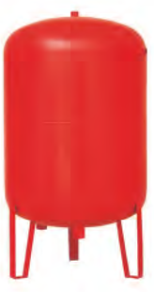
 | AÇIK GENLEŞME DEPOSU

 | TİP | KAPASİTE | FİYAT ₺
 | ÜAG-50 | 50 | 1,820
 | ÜAG-90 | 90 | 2,205
 | ÜAG-110 | 110 | 2,520
 | ÜAG-210 | 210 | 3,605
 | ÜAG-300 | 300 | 4,855
 | ÜAG-500 | 500 | 7,645
 | ÜAG-750 | 750 | 9,650
 | ÜAG-1000 | 1000 | 11,520

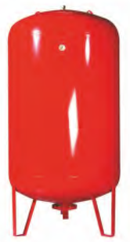
 | KAPALI GENLEŞME DEPOSU

 | TİP | KAPASİTE | FİYAT ₺
 | ÜKG-50 | 50 | 1,170
 | ÜKG-80 | 80 | 1,995
 | ÜKG-100 | 100 | 2,365
 | ÜKG-150 | 150 | 3,295
 | ÜKG-200 | 200 | 4,190
 | ÜKG-300 | 300 | 4,955
 | ÜKG-500 | 500 | 7,465
 | ÜKG-750 | 750 | 10,290
 | ÜKG-1000 | 1000 | 14,825
 | ÜKG-1500 | 1500 | 22,195
 | ÜKG-2000 | 2000 | 34,320

 | MENÜ ►

∙Fiyatlarımıza %18 KDV dahil değildir. ∙Parsiyel alımlarda nakliye alıcıa aittir. ∙Ortalama vadeyi geçen ödemelere %3 gecikme zammı uygulanır. ∙Yayınlanacak yeni liste bu listeyi geçersiz kılar. ∙Genleşme depolarında 1000 lt üzeri için lütfen fiyat sorunuz.

∙ÜNMAK'ın teknik ölçüleri, ürün özellikleri, bilgileri ve şemaları haber vermeden değiştirme hakkı saklıdır. ∙Ürün teknik bilgi ve şemalar örnek gösterilerek Ünmak sorumlu tutulamaz. ∙Verilen bütün bilgiler Ünmak'ın izni olmadan kullanılamaz ve kopyalanamaz.

ÜTB-ÜKB
Sirküler: | 2021/2
Tarih: | 2021-12-20

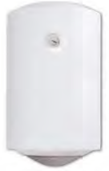
 | TERMO BOYLER

 | TİP | KAPASİTE | FİYAT ₺
 | ÜTB 80 | 80 lt | 3,485

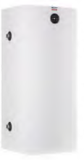
 | KAT BOYLERİ

 | TİP | KAPASİTE | FİYAT ₺
 | ÜKB 60 | 60 lt | 2,500

 | ANİ SU ISITICI

 | TİP | KAPASİTE | FİYAT ₺
 | ÜASI/25-45 | 16,000 | 2,155
 | ÜASI/60-100 | 24,000 | 2,940

 | MENÜ ►

∙Fiyatlarımıza %18 KDV dahil değildir. ∙Parsiyel alımlarda nakliye alıcıya aittir. ∙Termoboyler ısıtıcılı,poliüretan izolelidir. ∙Kat Boyleri ısıtıcısız, izolesiz ve boyalı galvaniz sac kılıflıdır. ∙Ani su ısıtıcısı, bakır boru serpantinlidir. ∙Teslimattan önce kdv ve vergilerde oluşacak değişiklikler fiyatlara yansıtılacaktır. ∙Ödemesi alınmayan siparişler için teslim tarihindeki fiyatlar geçerlidir. ∙Ortalama vadeyi aşan ve karşılıksız çeklere aylık %3 vade farkı uygulanır. ∙İhbarsız fiyat değiştirme hakkımız saklıdır. ∙Mal alıcının rizikosunda taşınır, ancak yazılı olarak verilen talimat ile bedeli mukabil yol sigortası yapılır. ∙Yayınlanacak yeni liste bu listeyi geçersiz kılar.

∙ÜNMAK'ın teknik ölçüleri, ürün özellikleri, bilgileri ve şemaları haber vermeden değiştirme hakkı saklıdır. ∙Ürün teknik bilgi ve şemalar örnek gösterilerek Ünmak sorumlu tutulamaz. ∙Verilen bütün bilgiler Ünmak'ın izni olmadan kullanılamaz ve kopyalanamaz.

ÜEB-T ÜEB-Ç
Sirküler: | 2021/2
Tarih: | 2021-12-20

 | TEK SERPANTİNLİ EMAYE BOYLER
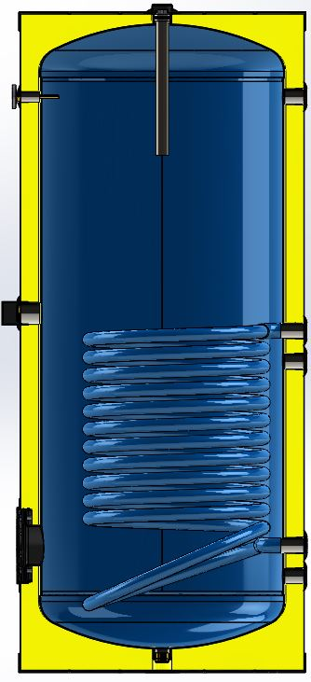

 | TİP | KAPASİTE | FİYAT ₺
 | ÜEB/T-100 | 100 | 5,440
 | ÜEB/T-160 | 160 | 6,905
 | ÜEB/T-200 | 200 | 7,735
 | ÜEB/T-300 | 300 | 9,685
 | ÜEB/T-500 | 500 | 13,085
 | ÜEB/T-800 | 800 | 19,040
 | ÜEB/T-1000 | 1000 | 21,625
 | ÜEB/T-1500 | 1500 | 29,605
 | ÜEB/T-2000 | 2000 | 33,280
 | ÜEB/T-2500 | 2500 | 38,560
 | ÜEB/T-3000 | 3000 | 50,180
 | ÜEB/T-4000 | 4000 | 57,990
 | ÜEB/T-5000 | 5000 | 67,080

 | ÇİFT SERPANTİNLİ EMAYE BOYLER
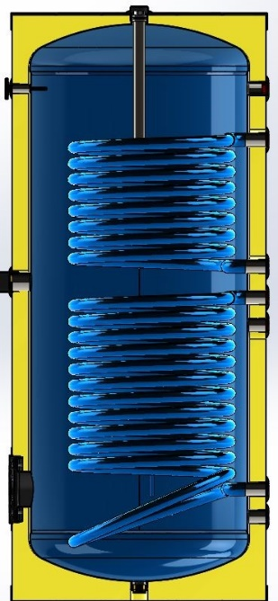

 | TİP | KAPASİTE | FİYAT ₺
 | ÜEB/Ç-160 | 160 | 7,095
 | ÜEB/Ç-200 | 200 | 8,080
 | ÜEB/Ç-300 | 300 | 10,065
 | ÜEB/Ç-500 | 500 | 14,380
 | ÜEB/Ç-800 | 800 | 20,210
 | ÜEB/Ç-1000 | 1000 | 23,225
 | ÜEB/Ç-1500 | 1500 | 31,455
 | ÜEB/Ç-2000 | 2000 | 35,350
 | ÜEB/Ç-2500 | 2500 | 41,590
 | ÜEB/Ç-3000 | 3000 | 53,230
 | ÜEB/Ç-4000 | 4000 | 61,955
 | ÜEB/Ç-5000 | 5000 | 71,435

 | MENÜ ►

∙Termometre ve anot fiyatlara dahildir. ∙Fiyatlarımıza %18 KDV dahil değildir. ∙Ünmak boylerler, emaye kaplı ve poliüretan izolasyonludur. ∙Dik tip boylerlerimizde ısıtıcı mevcut değildir, opsiyonel olarak ilave edilebilir. ∙Parsiyel alımlarda nakliye alıcıya aittir. ∙Teslimattan önce kdv ve vergilerde oluşacak değişiklikler fiyatlara yansıtılacaktır. ∙Ödemesi alınmayan siparişler için teslim tarihindeki fiyatlar geçerlidir. ∙Ortalama vadeyi aşan ve karşılıksız çeklere aylık %3 vade farkı uygulanır. ∙İhbarsız fiyat değiştirme hakkımız saklıdır. ∙Mal alıcının rizikosunda taşınır, ancak yazılı olarak verilen talimat ile bedeli mukabil yol sigortası yapılır. ∙Yayınlanacak yeni liste bu listeyi geçersiz kılar.

∙ÜNMAK'ın teknik ölçüleri, ürün özellikleri, bilgileri ve şemaları haber vermeden değiştirme hakkı saklıdır. ∙Ürün teknik bilgi ve şemalar örnek gösterilerek Ünmak sorumlu tutulamaz. ∙Verilen bütün bilgiler Ünmak'ın izni olmadan kullanılamaz ve kopyalanamaz.

ÜAT
Sirküler: | 2021/2
Tarih: | 2021-12-20
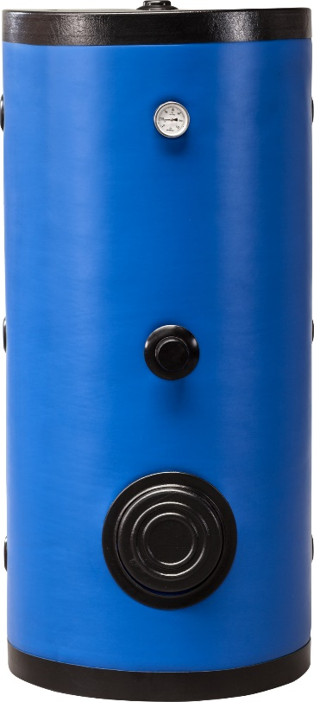

 | AKÜMÜLASYON TANKI

 | KOD | KAPASİTE / LT | ÇALIŞMA BASINCI | İZOLASYON+KILIF | FİYAT ₺
 | ÜAT-100 | 100 lt | 10 atü | POLİÜRETAN+VİNLEKS | 4,825
 | ÜAT-160 | 160 lt | 10 atü | POLİÜRETAN+VİNLEKS | 6,080
 | ÜAT-200 | 200 lt | 10 atü | POLİÜRETAN+VİNLEKS | 6,635
 | ÜAT-300 | 300 lt | 10 atü | POLİÜRETAN+VİNLEKS | 8,380
 | ÜAT-500 | 500 lt | 10 atü | POLİÜRETAN+VİNLEKS | 11,400
 | ÜAT-800 | 800 lt | 10 atü | POLİÜRETAN+VİNLEKS | 16,660
 | ÜAT-1000 | 1000 lt | 10 atü | POLİÜRETAN+VİNLEKS | 18,800
 | ÜAT-1500 | 1500 lt | 10 atü | POLİÜRETAN+VİNLEKS | 26,125
 | ÜAT-2000 | 2000 lt | 10 atü | POLİÜRETAN+VİNLEKS | 29,245
 | ÜAT-2500 | 2500 lt | 10 atü | POLİÜRETAN+VİNLEKS | 34,050
 | ÜAT-3000 | 3000 lt | 10 atü | POLİÜRETAN+VİNLEKS | 46,000
 | ÜAT-4000 | 4000 lt | 10 atü | SÜNGER+VİNLEKS | 50,795
 | ÜAT-5000 | 5000 lt | 10 atü | SÜNGER+VİNLEKS | 57,750

 | MENÜ ►

∙Termometre ve anot fiyatlara dahildir. ∙Fiyatlarımıza %18 KDV dahil değildir. ∙Parsiyel alımlarda nakliye alıcıya aittir. ∙Teslimattan önce kdv ve vergilerde oluşacak değişiklikler fiyatlara yansıtılacaktır. ∙Ödemesi alınmayan siparişler için teslim tarihindeki fiyatlar geçerlidir. ∙Ortalama vadeyi aşan ve karşılıksız çeklere aylık %3 vade farkı uygulanır. ∙İhbarsız fiyat değiştirme hakkımız saklıdır. ∙Mal alıcının rizikosunda taşınır, ancak yazılı olarak verilen talimat ile bedeli mukabil yol sigortası yapılır. ∙Yayınlanacak yeni liste bu listeyi geçersiz kılar.

∙ÜNMAK'ın teknik ölçüleri, ürün özellikleri, bilgileri ve şemaları haber vermeden değiştirme hakkı saklıdır. ∙Ürün teknik bilgi ve şemalar örnek gösterilerek Ünmak sorumlu tutulamaz. ∙Verilen bütün bilgiler Ünmak'ın izni olmadan kullanılamaz ve kopyalanamaz.

ÜEB-E
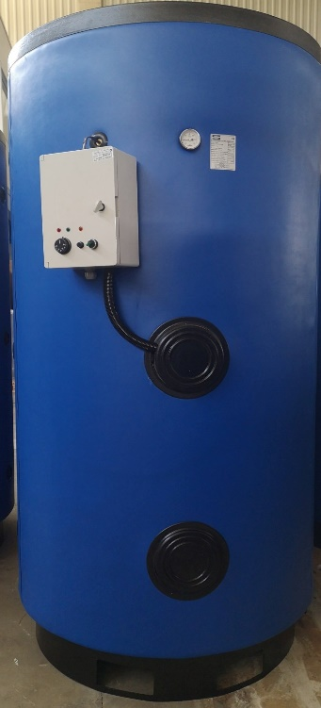
Sirküler: | 2021/2
Tarih: | 2021-12-20

 | ELEKTRİKLİ BOYLER

 | KOD | KAPASİTE / LT | ÇALIŞMA BASINCI | İZOLASYON+KILIF | FİYAT ₺
 | ÜEB/E-100 | 100 lt (4 kw) | 10 atü | POLİÜRETAN+VİNLEKS | 9,545
 | ÜEB/E-160 | 160 lt (4 kw) | 10 atü | POLİÜRETAN+VİNLEKS | 10,800
 | ÜEB/E-200 | 200 lt (7,5 kw) | 10 atü | POLİÜRETAN+VİNLEKS | 11,780
 | ÜEB/E-300 | 300 lt (12 kw) | 10 atü | POLİÜRETAN+VİNLEKS | 14,130
 | ÜEB/E-500 | 500 lt (20 kw) | 10 atü | POLİÜRETAN+VİNLEKS | 21,870
 | ÜEB/E-800 | 800 lt (24 kw) | 10 atü | POLİÜRETAN+VİNLEKS | 27,600
 | ÜEB/E-1000 | 1000 lt (30 kw) | 10 atü | POLİÜRETAN+VİNLEKS | 31,585
 | ÜEB/E-1500 | 1500 lt (36 kw) | 10 atü | POLİÜRETAN+VİNLEKS | 40,895
 | ÜEB/E-2000 | 2000 lt (45 kw) | 10 atü | POLİÜRETAN+VİNLEKS | 44,840

 | ELEKTRİK TAKVİYESİ İÇİN REZİSTANS + PANO

 | TİP | REZİSTANS ADEDİ REZİSTANS GÜCÜ | TOPLAM REZİSTANS GÜÇÜ | FAZ SAYISI | FİYAT ₺

 | ÜRP/1X4 | 1 x 4 Kw | 4 Kw | 3 | 4,720
 | ÜRP/1X7,5 | 1 x 7,5 Kw | 7,5 Kw | 3 | 5,140
 | ÜRP/1X10 | 1 x 10 Kw | 10 Kw | 3 | 5,660
 | ÜRP/1X12 | 1 x 12 Kw | 12 Kw | 3 | 5,760
 | ÜRP/1X15 | 1 x 15 Kw | 15 Kw | 3 | 6,795
 | ÜRP/2X4 | 2 x 4 Kw | 8 Kw | 3 | 7,085
 | ÜRP/2X7,5 | 2 x 7,5 Kw | 15 Kw | 3 | 7,675
 | ÜRP/2X10 | 2 x 10 Kw | 20 Kw | 3 | 10,475
 | ÜRP/2X12 | 2 x 12 Kw | 24 Kw | 3 | 10,940
 | ÜRP/2X15 | 2 x 15 Kw | 30 Kw | 3 | 12,785
 | ÜRP/3X4 | 3 x 4 Kw | 12 Kw | 3 | 8,840
 | ÜRP/3X7,5 | 3 x 7,5 Kw | 22,5 Kw | 3 | 10,680
 | ÜRP/3X10 | 3 x 10 Kw | 30 Kw | 3 | 14,000
 | ÜRP/3X12 | 3 x 12 Kw | 36 Kw | 3 | 14,770
 | ÜRP/3X15 | 3 x 15 Kw | 45 Kw | 3 | 15,595

 | MENÜ ►

∙Termometre ve anot fiyatlara dahildir. ∙Fiyatlarımıza %18 KDV dahil değildir. ∙Parsiyel alımlarda nakliye alıcıya aittir. ∙Teslimattan önce kdv ve vergilerde oluşacak değişiklikler fiyatlara yansıtılacaktır. ∙Ödemesi alınmayan siparişler için teslim tarihindeki fiyatlar geçerlidir. ∙Ortalama vadeyi aşan ve karşılıksız çeklere aylık %3 vade farkı uygulanır. ∙İhbarsız fiyat değiştirme hakkımız saklıdır. ∙Mal alıcının rizikosunda taşınır, ancak yazılı olarak verilen talimat ile bedeli mukabil yol sigortası yapılır. ∙Yayınlanacak yeni liste bu listeyi geçersiz kılar.

∙ÜNMAK'ın teknik ölçüleri, ürün özellikleri, bilgileri ve şemaları haber vermeden değiştirme hakkı saklıdır. ∙Ürün teknik bilgi ve şemalar örnek gösterilerek Ünmak sorumlu tutulamaz. ∙Verilen bütün bilgiler Ünmak'ın izni olmadan kullanılamaz ve kopyalanamaz.

ÜBT
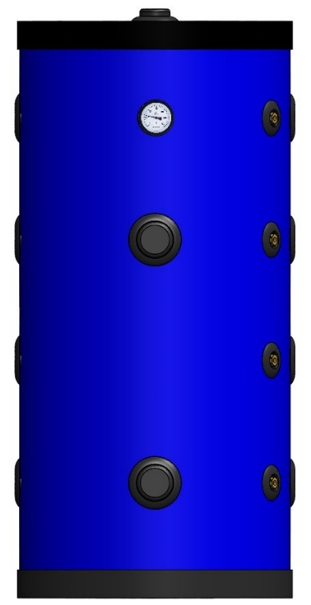
Sirküler: | 2021/2
Tarih: | 2021-12-20

 | BUFFER TANK

 | KOD | KAPASİTE / LT | ÇALIŞMA BASINCI | İZOLASYON+KILIF | FİYAT ₺
 | ÜBT-100 | 100 lt | 6 atü | POLİÜRETAN+VİNLEKS | 4,565
 | ÜBT-160 | 160 lt | 6 atü | POLİÜRETAN+VİNLEKS | 5,740
 | ÜBT-200 | 200 lt | 6 atü | POLİÜRETAN+VİNLEKS | 6,280
 | ÜBT-300 | 300 lt | 6 atü | POLİÜRETAN+VİNLEKS | 7,930
 | ÜBT-500 | 500 lt | 6 atü | POLİÜRETAN+VİNLEKS | 10,780
 | ÜBT-800 | 800 lt | 6 atü | POLİÜRETAN+VİNLEKS | 15,765
 | ÜBT-1000 | 1000 lt | 6 atü | POLİÜRETAN+VİNLEKS | 17,785
 | ÜBT-1500 | 1500 lt | 6 atü | POLİÜRETAN+VİNLEKS | 24,710
 | ÜBT-2000 | 2000 lt | 6 atü | POLİÜRETAN+VİNLEKS | 27,660

 | MENÜ ►

∙Termometre fiyatlara dahildir. ∙Fiyatlarımıza %18 KDV dahil değildir. ∙Parsiyel alımlarda nakliye alıcıya aittir. ∙Teslimattan önce kdv ve vergilerde oluşacak değişiklikler fiyatlara yansıtılacaktır. ∙Ödemesi alınmayan siparişler için teslim tarihindeki fiyatlar geçerlidir. ∙Ortalama vadeyi aşan ve karşılıksız çeklere aylık %3 vade farkı uygulanır. ∙İhbarsız fiyat değiştirme hakkımız saklıdır. ∙Mal alıcının rizikosunda taşınır, ancak yazılı olarak verilen talimat ile bedeli mukabil yol sigortası yapılır. ∙Yayınlanacak yeni liste bu listeyi geçersiz kılar.

∙ÜNMAK'ın teknik ölçüleri, ürün özellikleri, bilgileri ve şemaları haber vermeden değiştirme hakkı saklıdır. ∙Ürün teknik bilgi ve şemalar örnek gösterilerek Ünmak sorumlu tutulamaz. ∙Verilen bütün bilgiler Ünmak'ın izni olmadan kullanılamaz ve kopyalanamaz.

